策略分析
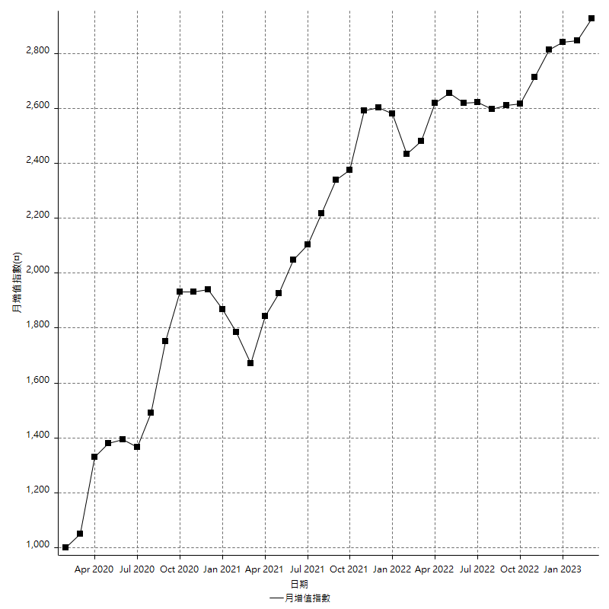
策略績效總結果

 | 所有交易 | 多單 | 空單
淨利 | 362600 | n/a | 362600
毛利 | 1271400 | n/a | 1271400
毛損 | -908800 | n/a | -908800
調整後淨利 | 192145.51325 | n/a | 192145.51325
調整後毛利 | 1181272.8436 | n/a | 1181272.8436
調整後毛損 | -989127.33034 | n/a | -989127.33034
特定淨利 | 198600 | n/a | 198600
特定毛利 | 1107400 | n/a | 1107400
特定毛損 | -908800 | n/a | -908800
帳戶所需金額 | 70600 | n/a | 70600
帳戶報酬 | 513.59773371 | n/a | 513.59773371
初始資本報酬 | 181.3 | n/a | 181.3
最大策略虧損 | -73600 | n/a | -73600
最大策略虧損 (%) | -18.317570931 | n/a | -18.317570931
最大平倉交易虧損 | -70600 | n/a | -70600
最大平倉交易虧損 (%) | -17.694235589 | n/a | -17.694235589
最大的策略虧損報酬 | 4.9266304348 | n/a | 4.9266304348
獲利因子 | 1.3989876761 | n/a | 1.3989876761
調整獲利因子 | 1.1942576121 | n/a | 1.1942576121
特定獲利因子 | 1.2185299296 | n/a | 1.2185299296
最大持有契約數量 | 1 | 0 | 1
滑價支付 | 56800 | n/a | 56800
佣金支付 | 0 | n/a | 0
未平倉部位損益 | n/a | n/a | n/a
年報酬率 | 58.861666989 | n/a | 58.861666989
月報酬率 | 4.9051389157 | n/a | 4.9051389157
買進持有績效 | 68936.891148 | n/a | 68936.891148
平均月報酬 | 9542.1052632
月報酬的標準差 | 19598.284972

績效比率

成長潛力比(Upside Potential Ratio) | 97.702542799
夏普比率 | 0.47052386783
索丁諾比率 | 1.2735719341
Fouse 比率 | 0.027909594353
Calmar 比率 | 0.0073736176935
Sterling 比率 | 0.0019674887066
淨利/最大損失百分比 | 4316.6666667
淨利/最大交易績效拉回百分比 | 4532.5
淨利/最大策略績效拉回百分比 | 492.66304348
特定淨利/最大損失百分比 | 2364.2857143
特定淨利/最大交易績效拉回百分比 | 2482.5
特定淨利/最大策略績效拉回百分比 | 269.83695652
調整後淨利/最大損失百分比 | 2287.4465863
調整後淨利/最大交易績效拉回百分比 | 2401.8189157
調整後淨利/最大策略績效拉回百分比 | 261.06727344

時間分析

交易期間 | 3 Yrs, 1 Mth, 3 Dys, 11 Mins
策略在市場的時間 | 9 Dys, 22 Hrs, 16 Mins
策略在市場的時間百分比 | 0.88246314377
最長的持平期間 | 27 Dys, 2 Hrs, 33 Mins
最大獲利日期 | 2020-03-17
最大虧損日期 | 2020-02-14
最大策略虧損日期 | 2/25/21
最大平倉交易虧損日期 | 2/23/21

詳細權益曲線

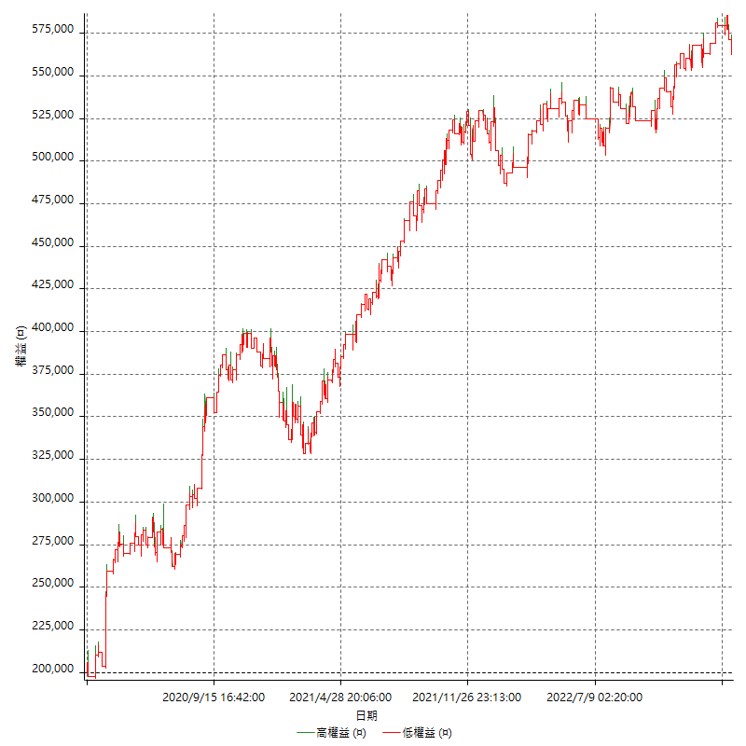

詳細權益曲線及績效拉回

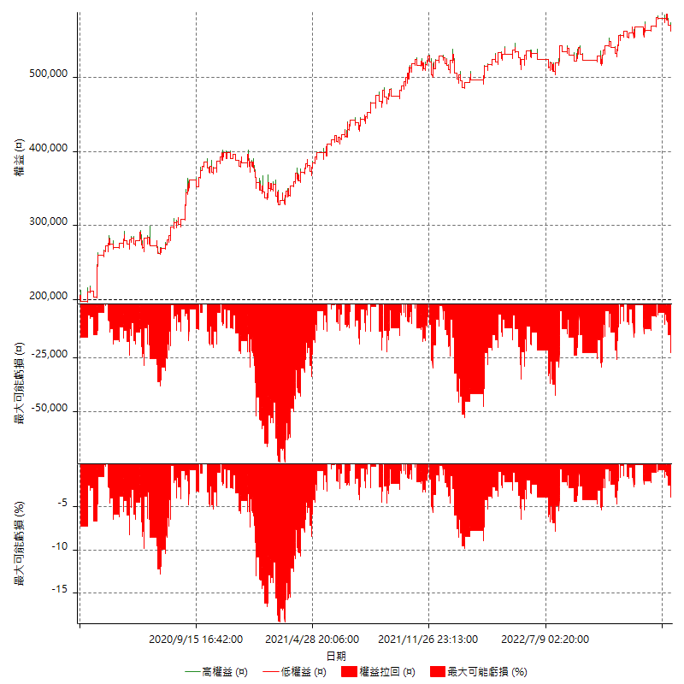

多單詳細權益曲線

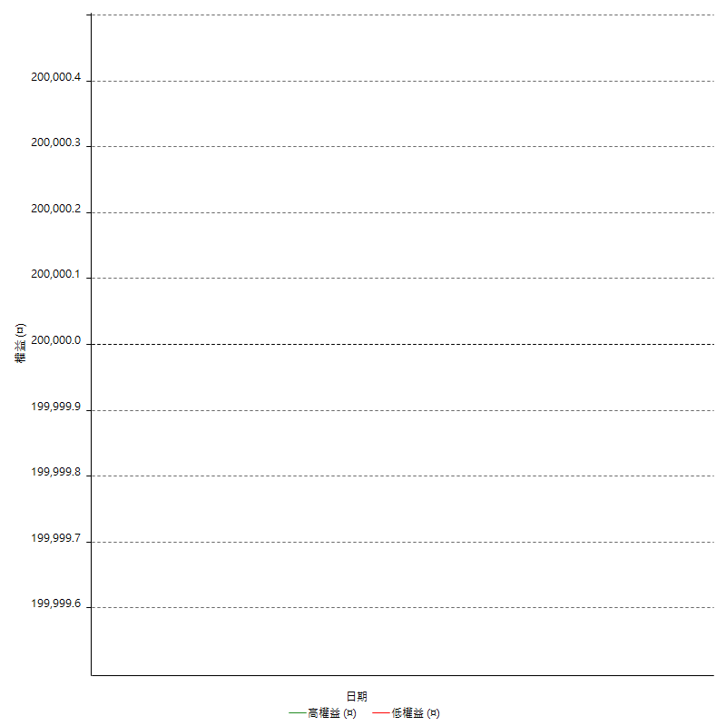

空單詳細權益曲線

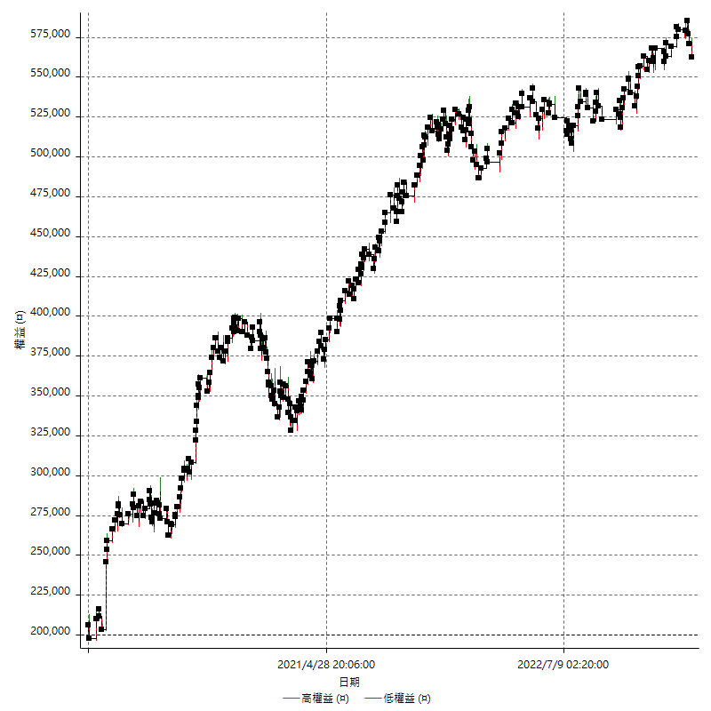

權益增加 & 拉回

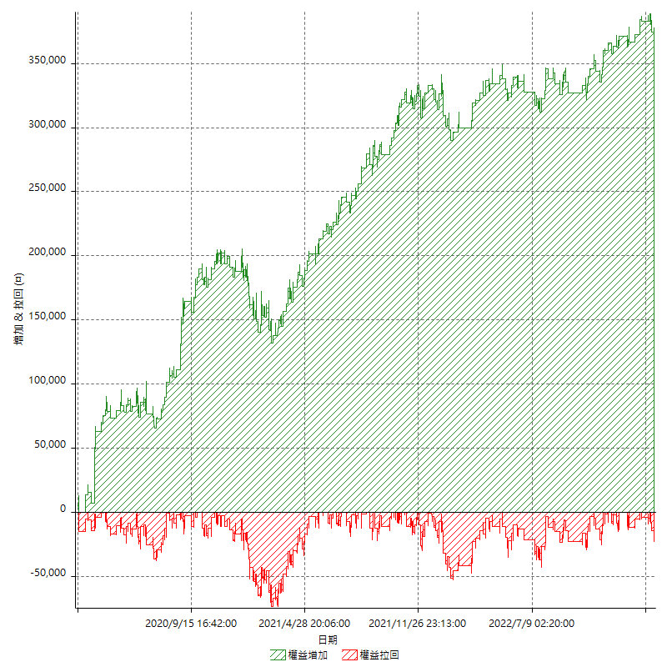

權益增加 & 拉回(%)

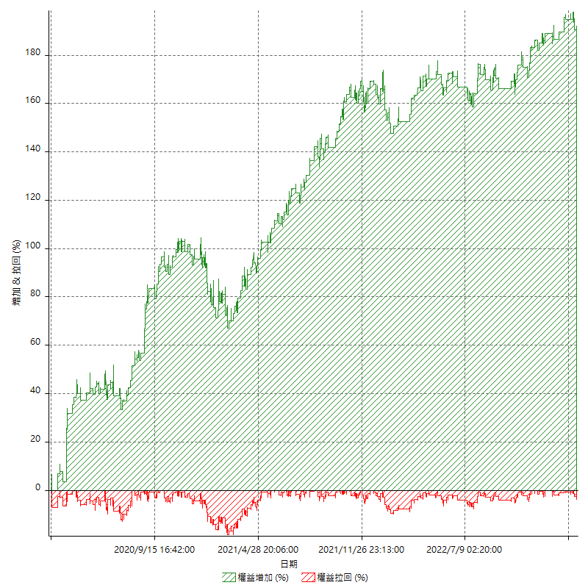

平倉權益曲線

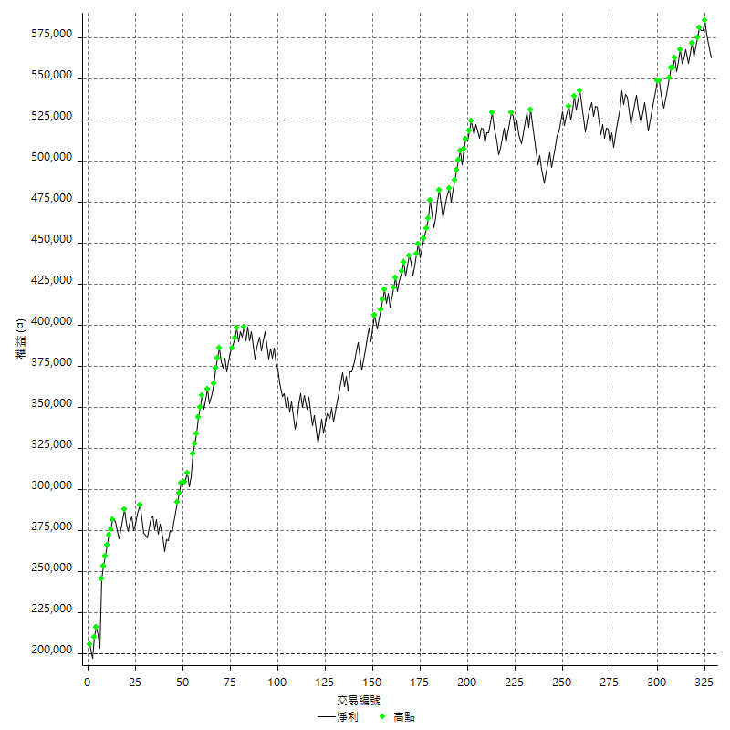

平倉權益曲線及績效拉回

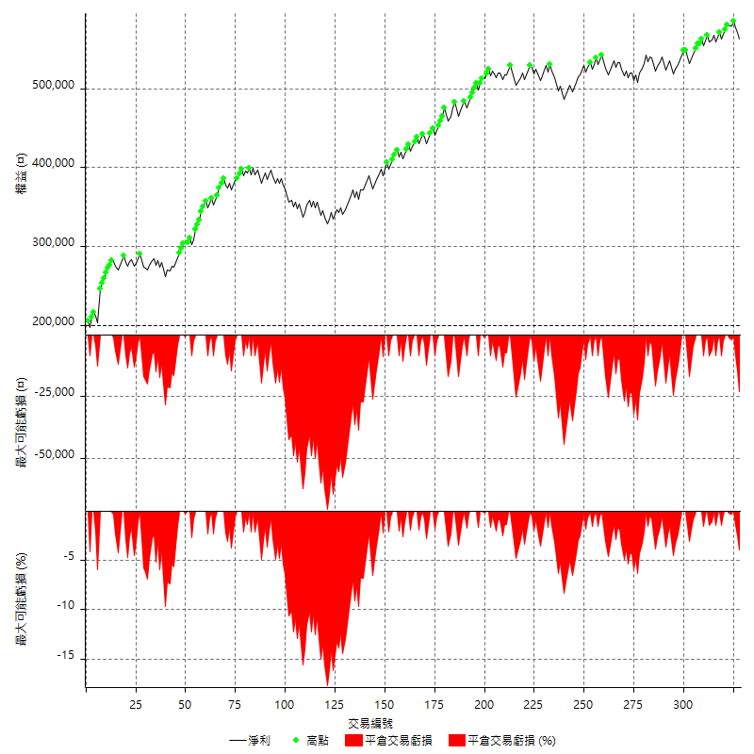

買進持有績效



月增值指數

交易分析
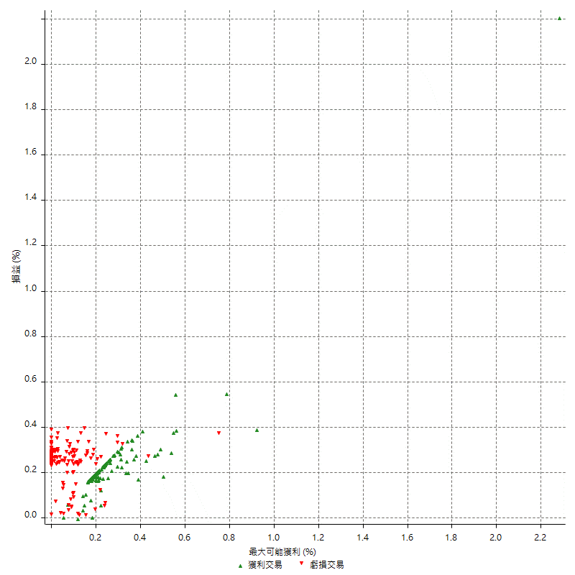
總交易分析

 | 所有交易 | 多單 | 空單
交易總次數 | 328 | 0 | 328
未平倉交易總數量 | 0 | 0 | 0
獲利交易次數 | 199 | 0 | 199
虧損交易次數 | 128 | 0 | 128
勝率 | 60.670731707 | 0 | 60.670731707
平均交易(獲利 & 虧損) | 1105.4878049 | n/a | 1105.4878049
平均獲利交易 | 6388.9447236 | n/a | 6388.9447236
平均虧損交易 | -7100 | n/a | -7100
平均獲利/平均虧損 比率 | -0.89985136952 | n/a | -0.89985136952
最大的交易獲利 | 42600 | n/a | 42600
最大的交易虧損 | -8400 | n/a | -8400
平倉交易的平均K棒數 | 3.4 | n/a | 3.4
獲利平倉交易的平均K棒數 | 3 | n/a | 3
虧損平倉交易的平均K棒數 | 3.8 | n/a | 3.8
平倉交易間的平均K棒數 | 8 | n/a | 8
獲利平倉交易間的平均K棒數 | 260.2 | n/a | 260.2
虧損平倉交易間的平均K棒數 | 405.5 | n/a | 405.5

極端交易

 | 全部 | 正 | 負
1 Std. Deviation of Avg. Trade | 7184.9975627 | 3063.4499585 | 2584.6305269
平均交易金額 +1標準差 | 8290.4853675 | 9452.3946822 | -4515.3694731
平均交易金額 -1標準差 | -6079.5097578 | 3325.4947651 | -9684.6305269
極端交易次數 | 12 | 12 | 0
極端交易損益比 |  | 164000

最大獲利/最大虧損

 | 最大可能獲利 | 最大可能虧損
最大值 | 44000 | -8000
最大值日期 | 2020-03-17 | 2020-02-14
平均值 | 5176.2195122 | -4549.3902439
最大值 (%) | 2.2821576763 | -0.37136756104
最大值 (%) 日期 | 2020-03-17 | 2020-05-07
平均值 (%) | 0.17978517154 | -0.1533309238
1標準差 | 4050.693493 | 2942.3824201
平均交易金額 +1標準差 | 9226.9130052 | -1607.0078238
平均交易金額 -1標準差 | 1125.5260192 | -7491.772664

交易序列分析

Z值 | 1.3872128129
信賴界限 | 0.834623128
策略精確預期 | 1105.4878049
最大連續獲利交易次數 | 7
最大連續虧損交易次數 | 4
最大連續獲利金額 | 78600
最大連續虧損金額 | -33600
最大連續獲利 (%) | 38.643067847
最大連續虧損 (%) | -7.6165803109

交易序列統計量

連續獲利 | 序列編號 | 序列的平均獲利 | 下筆交易的平均虧損
1 | 34 | 6335.2941176 | -6164.7058824
2 | 20 | 6250 | -7320
3 | 17 | 6027.4509804 | -7647.0588235
4 | 3 | 6966.6666667 | -8400
5 | 6 | 6220 | -7133.3333333
6 | 3 | 5244.4444444 | -8400
7 | 2 | 9571.4285714 | -4700
連續虧損 | 序列編號 | 序列的平均虧損 | 下筆交易的平均獲利
1 | 52 | -7392.3076923 | 6426.9230769
2 | 23 | -6973.9130435 | 7695.6521739
3 | 6 | -6700 | 4633.3333333
4 | 3 | -6916.6666667 | 4600

總交易

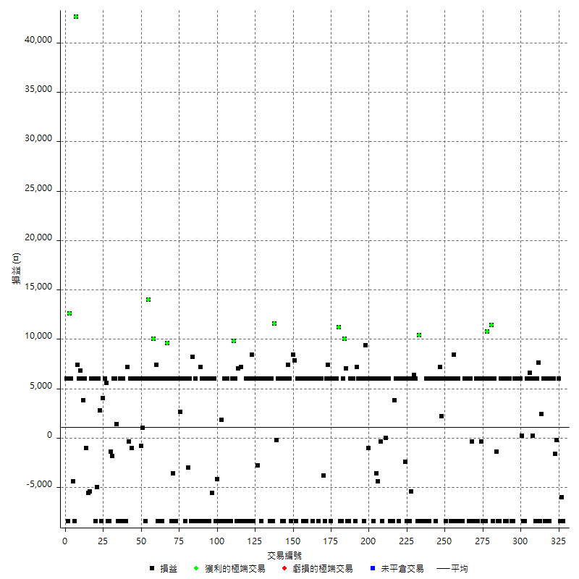

獲利交易

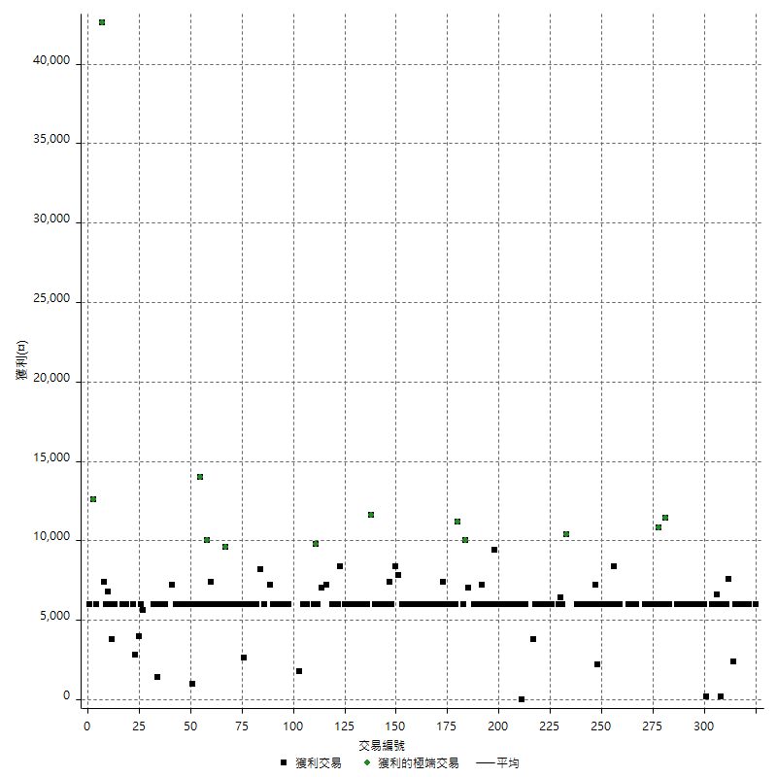

虧損交易

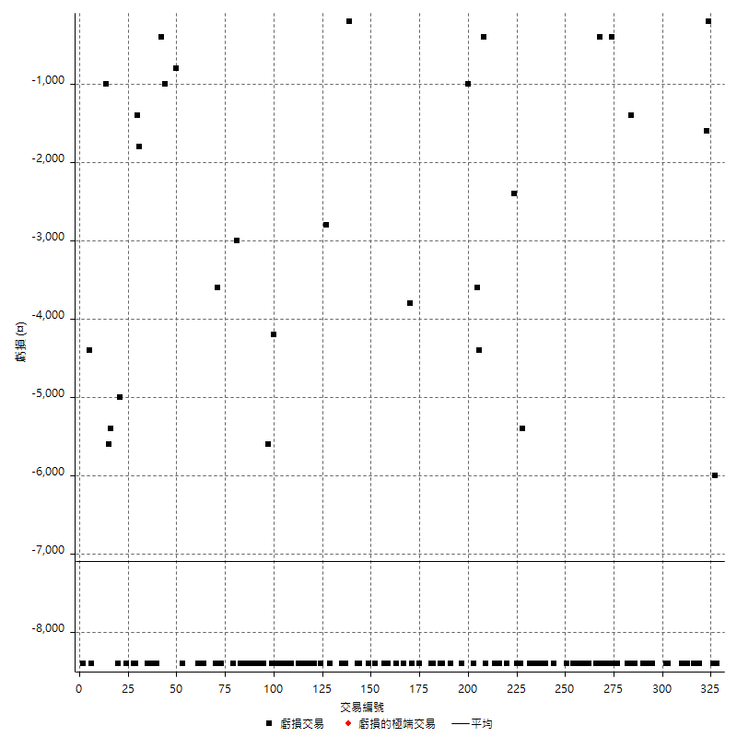

最大可能虧損

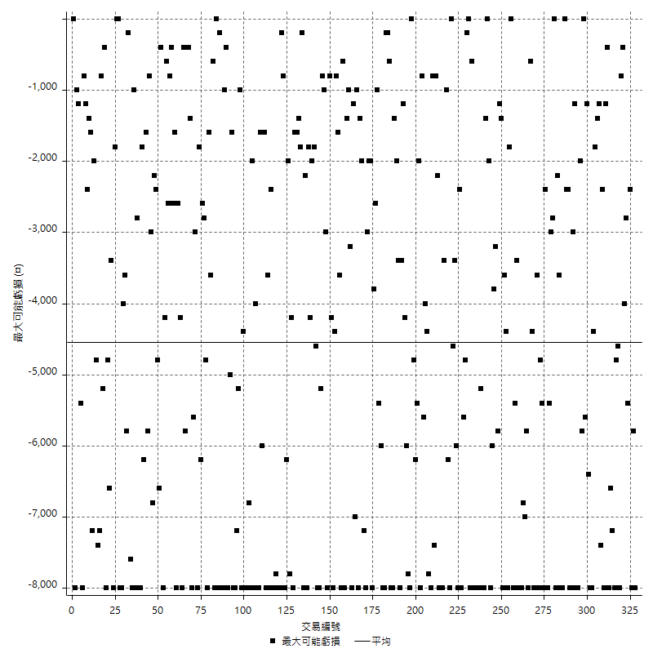

虧損的損益

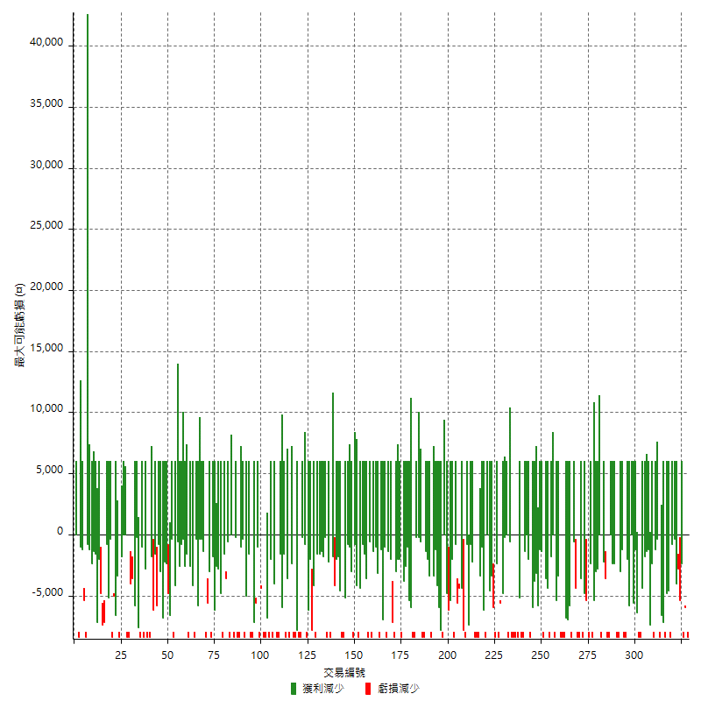

最大虧損幅度

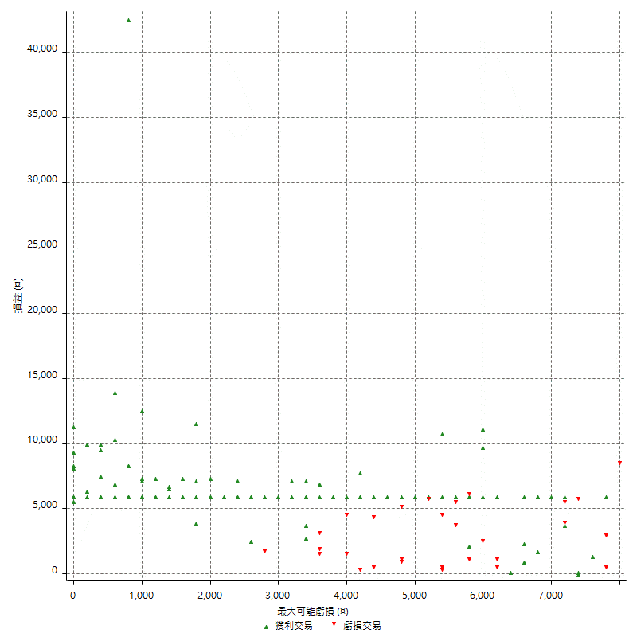

最大虧損幅度 (%)

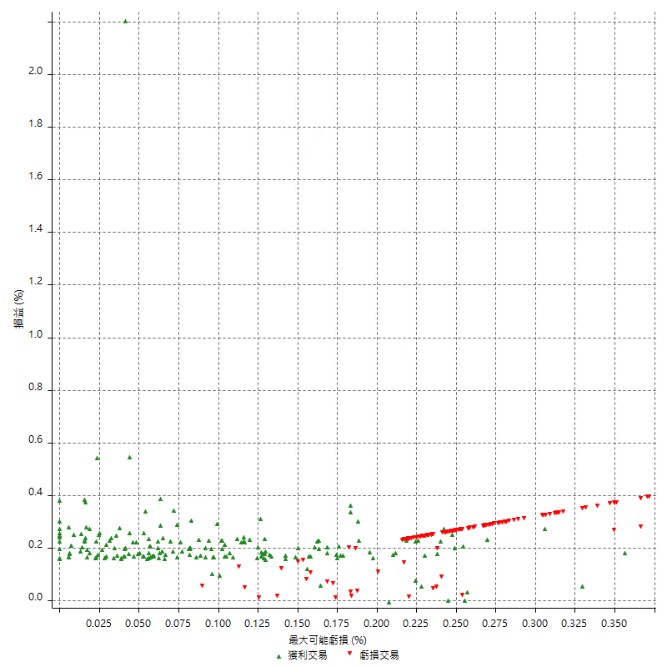

最大可能獲利

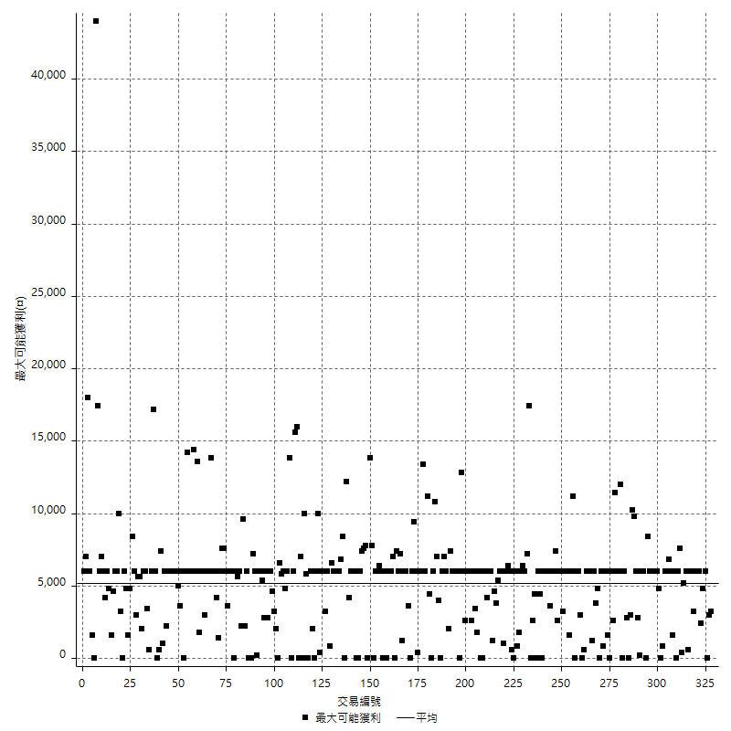

獲利的損益

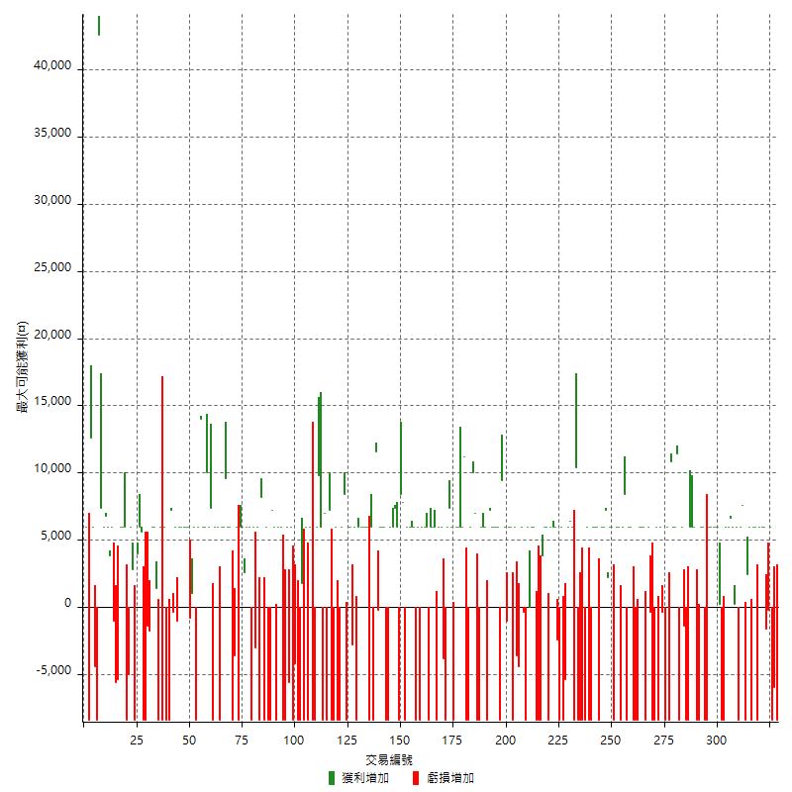

最大獲利幅度

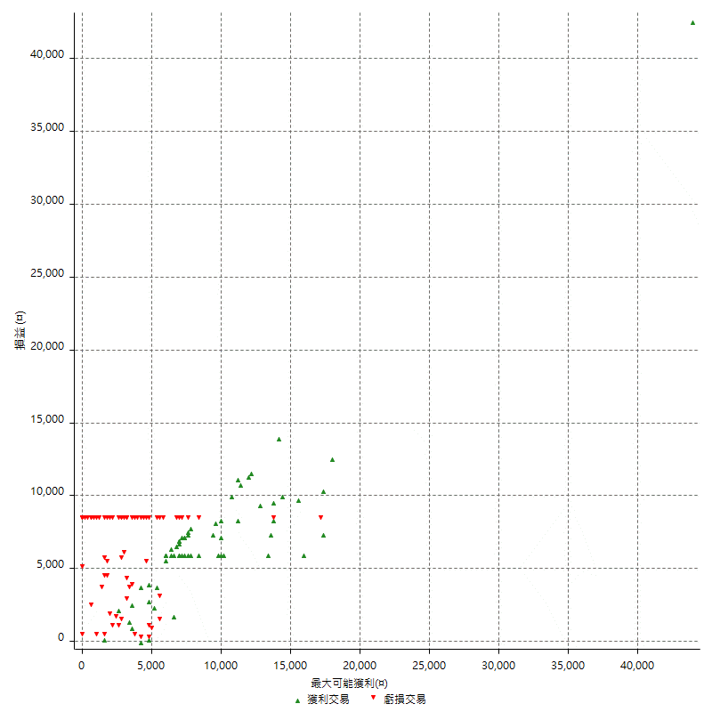

最大獲利幅度 (%)

週期性分析
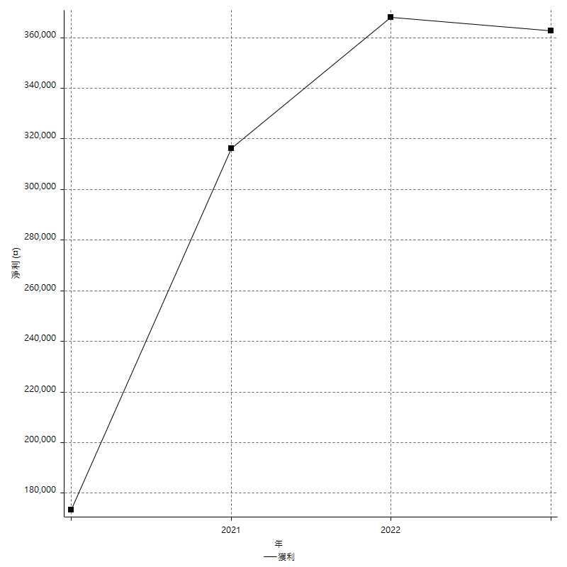
Daily Period Analysis

期間 | 獲利(¤) | 獲利(%) | 毛利 | 毛損 | 交易次數 | 勝率
2023-03-07 | -8400 | -1.4711033275 | 0 | -8400 | 1 | 0
2023-03-02 | -6000 | -1.0398613518 | 0 | -6000 | 1 | 0
2023-03-01 | -8400 | -1.4349162965 | 0 | -8400 | 1 | 0
2023-02-24 | 6000 | 1.0355540214 | 6000 | 0 | 1 | 100
2023-02-21 | -200 | -0.034506556246 | 0 | -200 | 1 | 0
2023-02-09 | -1600 | -0.27529249828 | 0 | -1600 | 1 | 0
2023-02-07 | 12000 | 2.1082220661 | 12000 | 0 | 2 | 100
2023-01-17 | 6000 | 1.0653409091 | 6000 | 0 | 1 | 100
2023-01-06 | -2400 | -0.4243281471 | 6000 | -8400 | 2 | 50
2023-01-04 | -2400 | -0.42253521127 | 6000 | -8400 | 2 | 50
2022-12-19 | 6000 | 1.0676156584 | 6000 | 0 | 1 | 100
2022-12-15 | 2400 | 0.42887776984 | 2400 | 0 | 1 | 100
2022-12-14 | -8400 | -1.4788732394 | 0 | -8400 | 1 | 0
2022-12-13 | 7600 | 1.3561741613 | 7600 | 0 | 1 | 100
2022-12-07 | 6000 | 1.0822510823 | 6000 | 0 | 1 | 100
2022-12-05 | -8400 | -1.4925373134 | 0 | -8400 | 1 | 0
2022-11-29 | 6000 | 1.0775862069 | 6000 | 0 | 1 | 100
2022-11-22 | 200 | 0.035932447 | 200 | 0 | 1 | 100
2022-11-18 | 12600 | 2.3161764706 | 12600 | 0 | 2 | 100
2022-11-17 | 6000 | 1.1152416357 | 6000 | 0 | 1 | 100
2022-11-16 | 6000 | 1.1278195489 | 6000 | 0 | 1 | 100
2022-11-14 | -8400 | -1.5544041451 | 0 | -8400 | 1 | 0
2022-11-04 | -8400 | -1.5306122449 | 0 | -8400 | 1 | 0
2022-11-02 | 6200 | 1.1426465168 | 6200 | 0 | 2 | 100
2022-10-26 | 6000 | 1.1181513231 | 6000 | 0 | 1 | 100
2022-10-24 | 6000 | 1.130795326 | 6000 | 0 | 1 | 100
2022-10-21 | 6000 | 1.1437285551 | 6000 | 0 | 1 | 100
2022-10-19 | -2400 | -0.45540796964 | 6000 | -8400 | 2 | 50
2022-10-18 | -2400 | -0.45334340763 | 6000 | -8400 | 2 | 50
2022-10-12 | 6000 | 1.1463507833 | 6000 | 0 | 1 | 100
2022-09-15 | -8400 | -1.5795411809 | 0 | -8400 | 1 | 0
2022-09-08 | -8400 | -1.5549796372 | 0 | -8400 | 1 | 0
2022-09-06 | 6000 | 1.1231748409 | 6000 | 0 | 1 | 100
2022-09-05 | 6000 | 1.1359333586 | 6000 | 0 | 1 | 100
2022-09-02 | 6000 | 1.1489850632 | 6000 | 0 | 1 | 100
2022-08-30 | -8400 | -1.5831134565 | 0 | -8400 | 1 | 0
2022-08-19 | -8400 | -1.5584415584 | 0 | -8400 | 1 | 0
2022-08-17 | 4600 | 0.86077844311 | 6000 | -1400 | 2 | 50
2022-08-09 | -8400 | -1.5475313191 | 0 | -8400 | 1 | 0
2022-08-04 | 11400 | 2.1452766278 | 11400 | 0 | 1 | 100
2022-08-03 | 12000 | 2.3103581055 | 12000 | 0 | 2 | 100
2022-07-27 | 10800 | 2.1234762092 | 10800 | 0 | 1 | 100
2022-07-25 | -8400 | -1.6247582205 | 0 | -8400 | 1 | 0
2022-07-22 | 6000 | 1.1741682975 | 6000 | 0 | 1 | 100
2022-07-21 | -8400 | -1.6172506739 | 0 | -8400 | 1 | 0
2022-07-19 | 5600 | 1.0899182561 | 6000 | -400 | 2 | 50
2022-07-15 | -2400 | -0.46493607129 | 6000 | -8400 | 2 | 50
2022-07-14 | -8400 | -1.6012199771 | 0 | -8400 | 1 | 0
2022-06-24 | -8400 | -1.5759849906 | 0 | -8400 | 1 | 0
2022-06-15 | 5600 | 1.0618126659 | 6000 | -400 | 2 | 50
2022-06-14 | -8400 | -1.5677491601 | 0 | -8400 | 1 | 0
2022-06-06 | 6000 | 1.1325028313 | 6000 | 0 | 1 | 100
2022-06-01 | 6000 | 1.1454753723 | 6000 | 0 | 1 | 100
2022-05-26 | 6000 | 1.1587485516 | 6000 | 0 | 1 | 100
2022-05-25 | -8400 | -1.5963511973 | 0 | -8400 | 1 | 0
2022-05-23 | -8400 | -1.5712682379 | 0 | -8400 | 1 | 0
2022-05-16 | -2400 | -0.4469273743 | 6000 | -8400 | 2 | 50
2022-05-11 | 6000 | 1.1299435028 | 6000 | 0 | 1 | 100
2022-04-26 | 0 | 0 | 8400 | -8400 | 2 | 50
2022-04-21 | 6000 | 1.1428571429 | 6000 | 0 | 1 | 100
2022-04-20 | -8400 | -1.5748031496 | 0 | -8400 | 1 | 0
2022-04-14 | 12000 | 2.3014959724 | 12000 | 0 | 2 | 100
2022-04-08 | -2400 | -0.45819014891 | 6000 | -8400 | 2 | 50
2022-03-31 | 6000 | 1.1587485516 | 6000 | 0 | 1 | 100
2022-03-24 | 2200 | 0.42668735454 | 2200 | 0 | 1 | 100
2022-03-18 | 13200 | 2.627388535 | 13200 | 0 | 2 | 100
2022-03-16 | 6000 | 1.2087026591 | 6000 | 0 | 1 | 100
2022-02-21 | -2400 | -0.48115477145 | 6000 | -8400 | 2 | 50
2022-02-18 | 6000 | 1.2175324675 | 6000 | 0 | 1 | 100
2022-02-10 | 6000 | 1.2325390304 | 6000 | 0 | 1 | 100
2022-01-26 | -8400 | -1.6962843296 | 0 | -8400 | 1 | 0
2022-01-24 | -8400 | -1.6679904686 | 0 | -8400 | 1 | 0
2022-01-20 | 6000 | 1.2057877814 | 6000 | 0 | 1 | 100
2022-01-18 | -8400 | -1.6600790514 | 0 | -8400 | 1 | 0
2022-01-13 | -16800 | -3.2134659526 | 0 | -16800 | 2 | 0
2022-01-11 | 2000 | 0.38402457757 | 10400 | -8400 | 2 | 50
2022-01-10 | -2400 | -0.45871559633 | 6000 | -8400 | 2 | 50
2022-01-05 | 12400 | 2.4275646045 | 12400 | 0 | 2 | 100
2022-01-03 | -5400 | -1.0461061604 | 0 | -5400 | 1 | 0
2021-12-29 | -2400 | -0.46278441959 | 6000 | -8400 | 2 | 50
2021-12-27 | -8400 | -1.5939278937 | 0 | -8400 | 1 | 0
2021-12-22 | -2400 | -0.45334340763 | 0 | -2400 | 1 | 0
2021-12-15 | 6000 | 1.1463507833 | 6000 | 0 | 1 | 100
2021-12-09 | 12000 | 2.3464998045 | 12000 | 0 | 2 | 100
2021-12-07 | -8400 | -1.6160061562 | 0 | -8400 | 1 | 0
2021-12-06 | 12000 | 2.3631350926 | 12000 | 0 | 2 | 100
2021-12-03 | 3800 | 0.75396825397 | 3800 | 0 | 1 | 100
2021-12-02 | -8400 | -1.6393442623 | 0 | -8400 | 1 | 0
2021-12-01 | -8400 | -1.6129032258 | 0 | -8400 | 1 | 0
2021-11-29 | -8400 | -1.5873015873 | 0 | -8400 | 1 | 0
2021-11-25 | 6000 | 1.1467889908 | 6000 | 0 | 1 | 100
2021-11-24 | 6000 | 1.1600928074 | 6000 | 0 | 1 | 100
2021-11-22 | 6000 | 1.1737089202 | 6000 | 0 | 2 | 50
2021-11-18 | -8400 | -1.6166281755 | 0 | -8400 | 1 | 0
2021-11-17 | 5600 | 1.0894941634 | 6000 | -400 | 2 | 50
2021-11-16 | -8000 | -1.5325670498 | 0 | -8000 | 2 | 0
2021-11-12 | 6000 | 1.1627906977 | 6000 | 0 | 1 | 100
2021-11-05 | -8400 | -1.6018306636 | 0 | -8400 | 1 | 0
2021-11-03 | 6000 | 1.1574074074 | 6000 | 0 | 1 | 100
2021-10-28 | 6000 | 1.1709601874 | 6000 | 0 | 1 | 100
2021-10-25 | -1000 | -0.19477989871 | 0 | -1000 | 1 | 0
2021-10-22 | 15400 | 3.0923694779 | 15400 | 0 | 2 | 100
2021-10-21 | -8400 | -1.6587677725 | 0 | -8400 | 1 | 0
2021-10-20 | 6000 | 1.1990407674 | 6000 | 0 | 1 | 100
2021-10-18 | 6000 | 1.213592233 | 6000 | 0 | 1 | 100
2021-10-14 | 6000 | 1.2285012285 | 6000 | 0 | 1 | 100
2021-10-08 | 6000 | 1.2437810945 | 6000 | 0 | 1 | 100
2021-10-05 | 7200 | 1.5151515152 | 7200 | 0 | 1 | 100
2021-09-17 | -8400 | -1.7369727047 | 0 | -8400 | 1 | 0
2021-09-14 | 6000 | 1.256281407 | 6000 | 0 | 1 | 100
2021-09-13 | 6000 | 1.272264631 | 6000 | 0 | 1 | 100
2021-09-09 | -2400 | -0.50632911392 | 6000 | -8400 | 2 | 50
2021-09-06 | -8400 | -1.7412935323 | 0 | -8400 | 1 | 0
2021-09-02 | 17000 | 3.6527718092 | 17000 | 0 | 2 | 100
2021-09-01 | -2400 | -0.51303976058 | 6000 | -8400 | 2 | 50
2021-08-27 | -8400 | -1.7639647207 | 0 | -8400 | 1 | 0
2021-08-20 | 11200 | 2.4086021505 | 11200 | 0 | 1 | 100
2021-08-12 | 12000 | 2.6490066225 | 12000 | 0 | 2 | 100
2021-08-05 | 6000 | 1.3422818792 | 6000 | 0 | 1 | 100
2021-08-03 | 6000 | 1.3605442177 | 6000 | 0 | 1 | 100
2021-08-02 | -2400 | -0.54127198917 | 6000 | -8400 | 2 | 50
2021-07-26 | 7400 | 1.6972477064 | 7400 | 0 | 1 | 100
2021-07-23 | 6000 | 1.3953488372 | 6000 | 0 | 1 | 100
2021-07-22 | -8400 | -1.9160583942 | 0 | -8400 | 1 | 0
2021-07-15 | -3800 | -0.85933966531 | 0 | -3800 | 1 | 0
2021-07-07 | 6000 | 1.3755158184 | 6000 | 0 | 1 | 100
2021-07-06 | 6000 | 1.3947001395 | 6000 | 0 | 1 | 100
2021-07-02 | -2400 | -0.5547850208 | 6000 | -8400 | 2 | 50
2021-07-01 | 12000 | 2.8530670471 | 12000 | 0 | 2 | 100
2021-06-28 | -2400 | -0.56737588652 | 6000 | -8400 | 2 | 50
2021-06-22 | 6000 | 1.4388489209 | 6000 | 0 | 1 | 100
2021-06-18 | -2400 | -0.57224606581 | 6000 | -8400 | 2 | 50
2021-06-16 | 6000 | 1.4513788099 | 6000 | 0 | 1 | 100
2021-06-10 | -8400 | -1.9914651494 | 0 | -8400 | 1 | 0
2021-06-08 | 6000 | 1.443001443 | 6000 | 0 | 1 | 100
2021-06-02 | 6000 | 1.4641288433 | 6000 | 0 | 1 | 100
2021-05-26 | 12000 | 3.0165912519 | 12000 | 0 | 2 | 100
2021-05-24 | -600 | -0.15060240964 | 7800 | -8400 | 2 | 50
2021-05-19 | 0 | 0 | 8400 | -8400 | 2 | 50
2021-05-06 | 6000 | 1.5290519878 | 6000 | 0 | 1 | 100
2021-05-05 | 7400 | 1.9220779221 | 7400 | 0 | 1 | 100
2021-04-28 | 6000 | 1.5831134565 | 6000 | 0 | 1 | 100
2021-04-27 | 6000 | 1.6085790885 | 6000 | 0 | 1 | 100
2021-04-23 | -8400 | -2.2024121657 | 0 | -8400 | 1 | 0
2021-04-20 | -2400 | -0.62532569046 | 6000 | -8400 | 2 | 50
2021-04-16 | 6000 | 1.588141874 | 6000 | 0 | 1 | 100
2021-04-14 | 6000 | 1.6137708445 | 6000 | 0 | 1 | 100
2021-04-07 | 11400 | 3.1631520533 | 11600 | -200 | 2 | 50
2021-04-01 | -8400 | -2.2776572668 | 0 | -8400 | 1 | 0
2021-03-31 | 6000 | 1.6538037486 | 6000 | 0 | 1 | 100
2021-03-30 | -8400 | -2.2629310345 | 0 | -8400 | 1 | 0
2021-03-25 | 12000 | 3.3407572383 | 12000 | 0 | 2 | 100
2021-03-23 | 6000 | 1.6987542469 | 6000 | 0 | 1 | 100
2021-03-17 | 12000 | 3.5169988277 | 12000 | 0 | 2 | 100
2021-03-15 | -2400 | -0.69848661234 | 6000 | -8400 | 2 | 50
2021-03-12 | -2800 | -0.80831408776 | 0 | -2800 | 1 | 0
2021-03-10 | 6000 | 1.7626321974 | 6000 | 0 | 1 | 100
2021-03-08 | 6000 | 1.7942583732 | 6000 | 0 | 1 | 100
2021-03-03 | 0 | 0 | 8400 | -8400 | 2 | 50
2021-02-25 | 6000 | 1.8270401949 | 6000 | 0 | 1 | 100
2021-02-23 | -16800 | -4.8667439166 | 0 | -16800 | 2 | 0
2021-02-22 | 6000 | 1.7688679245 | 6000 | 0 | 1 | 100
2021-02-18 | -16800 | -4.7191011236 | 0 | -16800 | 2 | 0
2021-02-03 | 7200 | 2.0642201835 | 7200 | 0 | 1 | 100
2021-02-01 | -8400 | -2.3516237402 | 0 | -8400 | 1 | 0
2021-01-29 | 7000 | 1.9988577955 | 7000 | 0 | 1 | 100
2021-01-27 | -8400 | -2.3424428332 | 0 | -8400 | 1 | 0
2021-01-26 | 15800 | 4.6091015169 | 15800 | 0 | 2 | 100
2021-01-25 | 6000 | 1.7814726841 | 6000 | 0 | 1 | 100
2021-01-20 | -8400 | -2.4333719583 | 0 | -8400 | 1 | 0
2021-01-15 | -8400 | -2.3755656109 | 0 | -8400 | 1 | 0
2021-01-14 | 6000 | 1.7261219793 | 6000 | 0 | 1 | 100
2021-01-12 | -8400 | -2.3595505618 | 0 | -8400 | 1 | 0
2021-01-11 | -2400 | -0.66964285714 | 6000 | -8400 | 2 | 50
2021-01-05 | -6600 | -1.8082191781 | 1800 | -8400 | 2 | 50
2021-01-04 | -8400 | -2.249598286 | 0 | -8400 | 1 | 0
2020-12-31 | -4200 | -1.1122881356 | 0 | -4200 | 1 | 0
2020-12-30 | -8400 | -2.1761658031 | 0 | -8400 | 1 | 0
2020-12-29 | 6000 | 1.5789473684 | 6000 | 0 | 1 | 100
2020-12-25 | -5600 | -1.4522821577 | 0 | -5600 | 1 | 0
2020-12-23 | 6000 | 1.5806111697 | 6000 | 0 | 1 | 100
2020-12-22 | -8400 | -2.1649484536 | 0 | -8400 | 1 | 0
2020-12-21 | -8400 | -2.1190716448 | 0 | -8400 | 1 | 0
2020-12-18 | 12000 | 3.121748179 | 12000 | 0 | 2 | 100
2020-12-08 | -2400 | -0.62047569804 | 6000 | -8400 | 2 | 50
2020-12-07 | 7200 | 1.8967334036 | 7200 | 0 | 1 | 100
2020-12-03 | -8400 | -2.1649484536 | 0 | -8400 | 1 | 0
2020-11-27 | -8400 | -2.1190716448 | 0 | -8400 | 1 | 0
2020-11-24 | 6000 | 1.5368852459 | 6000 | 0 | 1 | 100
2020-11-18 | -8400 | -2.1063189569 | 0 | -8400 | 1 | 0
2020-11-12 | 8200 | 2.0993343574 | 8200 | 0 | 1 | 100
2020-11-11 | -8400 | -2.1052631579 | 0 | -8400 | 1 | 0
2020-11-06 | 6000 | 1.5267175573 | 6000 | 0 | 1 | 100
2020-11-05 | 3000 | 0.76923076923 | 6000 | -3000 | 2 | 50
2020-11-04 | -2400 | -0.61162079511 | 6000 | -8400 | 2 | 50
2020-11-02 | 6000 | 1.5527950311 | 6000 | 0 | 1 | 100
2020-10-26 | 8600 | 2.2763366861 | 8600 | 0 | 2 | 100
2020-10-20 | 6000 | 1.6137708445 | 6000 | 0 | 1 | 100
2020-10-16 | -8400 | -2.2093634929 | 0 | -8400 | 1 | 0
2020-10-14 | 6000 | 1.6034206307 | 6000 | 0 | 1 | 100
2020-10-12 | -3600 | -0.9528851244 | 0 | -3600 | 1 | 0
2020-10-07 | -8400 | -2.17503884 | 0 | -8400 | 1 | 0
2020-09-29 | 6000 | 1.5781167806 | 6000 | 0 | 1 | 100
2020-09-25 | 6000 | 1.6034206307 | 6000 | 0 | 1 | 100
2020-09-23 | 9600 | 2.6330224904 | 9600 | 0 | 1 | 100
2020-09-21 | 6000 | 1.6731734523 | 6000 | 0 | 1 | 100
2020-09-18 | 6000 | 1.7016449234 | 6000 | 0 | 1 | 100
2020-09-15 | -8400 | -2.3268698061 | 0 | -8400 | 1 | 0
2020-09-03 | 6000 | 1.6901408451 | 6000 | 0 | 1 | 100
2020-09-02 | 6000 | 1.7191977077 | 6000 | 0 | 1 | 100
2020-09-01 | -1000 | -0.28571428571 | 7400 | -8400 | 2 | 50
2020-08-31 | 6000 | 1.7441860465 | 6000 | 0 | 1 | 100
2020-08-27 | 16000 | 4.8780487805 | 16000 | 0 | 2 | 100
2020-08-26 | 20000 | 6.4935064935 | 20000 | 0 | 2 | 100
2020-08-19 | 6000 | 1.9867549669 | 6000 | 0 | 1 | 100
2020-08-14 | -8400 | -2.706185567 | 0 | -8400 | 1 | 0
2020-08-13 | 6000 | 1.9710906702 | 6000 | 0 | 1 | 100
2020-08-11 | 1000 | 0.32959789057 | 1000 | 0 | 1 | 100
2020-08-06 | 5200 | 1.74379611 | 6000 | -800 | 2 | 50
2020-07-31 | 12000 | 4.1928721174 | 12000 | 0 | 2 | 100
2020-07-29 | 6000 | 2.1413276231 | 6000 | 0 | 1 | 100
2020-07-24 | 6000 | 2.1881838074 | 6000 | 0 | 1 | 100
2020-07-22 | 5000 | 1.8573551263 | 6000 | -1000 | 2 | 50
2020-07-15 | -400 | -0.14836795252 | 0 | -400 | 1 | 0
2020-07-14 | 7200 | 2.743902439 | 7200 | 0 | 1 | 100
2020-07-09 | -8400 | -3.1019202363 | 0 | -8400 | 1 | 0
2020-07-08 | -8400 | -3.0085959885 | 0 | -8400 | 1 | 0
2020-07-07 | 6000 | 2.196193265 | 6000 | 0 | 1 | 100
2020-06-23 | -8400 | -2.9829545455 | 0 | -8400 | 1 | 0
2020-06-22 | -2400 | -0.84507042254 | 6000 | -8400 | 2 | 50
2020-06-17 | 1400 | 0.49539985846 | 1400 | 0 | 1 | 100
2020-06-11 | 12000 | 4.4345898004 | 12000 | 0 | 2 | 100
2020-06-09 | -3200 | -1.1687363039 | 0 | -3200 | 2 | 0
2020-06-08 | -8400 | -2.9766123317 | 0 | -8400 | 1 | 0
2020-06-05 | -8400 | -2.8905712319 | 0 | -8400 | 1 | 0
2020-06-04 | 11600 | 4.1577060932 | 11600 | 0 | 2 | 100
2020-05-27 | 4000 | 1.4545454545 | 4000 | 0 | 1 | 100
2020-05-25 | -8400 | -2.9640084686 | 0 | -8400 | 1 | 0
2020-05-20 | 2800 | 0.99786172488 | 2800 | 0 | 1 | 100
2020-05-18 | 6000 | 2.1849963583 | 6000 | 0 | 1 | 100
2020-05-13 | -5000 | -1.7882689557 | 0 | -5000 | 1 | 0
2020-05-07 | -2400 | -0.85106382979 | 6000 | -8400 | 2 | 50
2020-05-06 | 6000 | 2.1739130435 | 6000 | 0 | 1 | 100
2020-04-28 | 6000 | 2.2222222222 | 6000 | 0 | 1 | 100
2020-04-16 | -5400 | -1.9607843137 | 0 | -5400 | 1 | 0
2020-04-10 | -5600 | -1.9928825623 | 0 | -5600 | 1 | 0
2020-04-09 | 5000 | 1.8115942029 | 6000 | -1000 | 2 | 50
2020-04-08 | 3800 | 1.3960323292 | 3800 | 0 | 1 | 100
2020-04-01 | 6000 | 2.2539444027 | 6000 | 0 | 1 | 100
2020-03-27 | 6800 | 2.6214340786 | 6800 | 0 | 1 | 100
2020-03-18 | 13400 | 5.4471544715 | 13400 | 0 | 2 | 100
2020-03-17 | 42600 | 20.943952802 | 42600 | 0 | 1 | 100
2020-03-10 | -8400 | -3.9660056657 | 0 | -8400 | 1 | 0
2020-03-04 | 1600 | 0.76117982873 | 6000 | -4400 | 2 | 50
2020-02-27 | 12600 | 6.3765182186 | 12600 | 0 | 1 | 100
2020-02-14 | -8400 | -4.0776699029 | 0 | -8400 | 1 | 0
2020-02-13 | 6000 | 3 | 6000 | 0 | 1 | 100

Daily Rolling Period Analysis

期間 | 獲利(¤) | 獲利(%) | 毛利 | 毛損 | 交易次數 | 勝率
當日 - 2023/3/7 | -8400 | -0.30625638034 | 0 | -8400 | 1 | 0
2023/3/6 - 2023/3/7 | -8400 | -0.30625638034 | 0 | -8400 | 1 | 0
2023/3/5 - 2023/3/7 | -8400 | -0.30625638034 | 0 | -8400 | 1 | 0
2023/3/4 - 2023/3/7 | -8400 | -0.30625638034 | 0 | -8400 | 1 | 0
2023/3/3 - 2023/3/7 | -8400 | -0.30625638034 | 0 | -8400 | 1 | 0
2023/3/2 - 2023/3/7 | -14400 | -0.52501093773 | 0 | -14400 | 2 | 0
2023/3/1 - 2023/3/7 | -22800 | -0.83126731807 | 0 | -22800 | 3 | 0
2023/2/28 - 2023/3/7 | -22800 | -0.83126731807 | 0 | -22800 | 3 | 0
2023/2/27 - 2023/3/7 | -22800 | -0.83126731807 | 0 | -22800 | 3 | 0
2023/2/26 - 2023/3/7 | -22800 | -0.83126731807 | 0 | -22800 | 3 | 0
2023/2/25 - 2023/3/7 | -22800 | -0.83126731807 | 0 | -22800 | 3 | 0
2023/2/24 - 2023/3/7 | -16800 | -0.61520433573 | 6000 | -22800 | 4 | 25
2023/2/23 - 2023/3/7 | -16800 | -0.61520433573 | 6000 | -22800 | 4 | 25
2023/2/22 - 2023/3/7 | -16800 | -0.61520433573 | 6000 | -22800 | 4 | 25
2023/2/21 - 2023/3/7 | -17000 | -0.62252819687 | 6000 | -23000 | 5 | 20
2023/2/20 - 2023/3/7 | -17000 | -0.62252819687 | 6000 | -23000 | 5 | 20
2023/2/19 - 2023/3/7 | -17000 | -0.62252819687 | 6000 | -23000 | 5 | 20
2023/2/18 - 2023/3/7 | -17000 | -0.62252819687 | 6000 | -23000 | 5 | 20
2023/2/17 - 2023/3/7 | -17000 | -0.62252819687 | 6000 | -23000 | 5 | 20
2023/2/16 - 2023/3/7 | -17000 | -0.62252819687 | 6000 | -23000 | 5 | 20
2023/2/15 - 2023/3/7 | -17000 | -0.62252819687 | 6000 | -23000 | 5 | 20
2023/2/14 - 2023/3/7 | -17000 | -0.62252819687 | 6000 | -23000 | 5 | 20
2023/2/13 - 2023/3/7 | -17000 | -0.62252819687 | 6000 | -23000 | 5 | 20
2023/2/12 - 2023/3/7 | -17000 | -0.62252819687 | 6000 | -23000 | 5 | 20
2023/2/11 - 2023/3/7 | -17000 | -0.62252819687 | 6000 | -23000 | 5 | 20
2023/2/10 - 2023/3/7 | -17000 | -0.62252819687 | 6000 | -23000 | 5 | 20
2023/2/9 - 2023/3/7 | -18600 | -0.68111908598 | 6000 | -24600 | 6 | 16.666666667
2023/2/8 - 2023/3/7 | -18600 | -0.68111908598 | 6000 | -24600 | 6 | 16.666666667
2023/2/7 - 2023/3/7 | -6600 | -0.24383035318 | 18000 | -24600 | 8 | 37.5
2023/2/6 - 2023/3/7 | -6600 | -0.24383035318 | 18000 | -24600 | 8 | 37.5
2023/2/5 - 2023/3/7 | -6600 | -0.24383035318 | 18000 | -24600 | 8 | 37.5
2023/2/4 - 2023/3/7 | -6600 | -0.24383035318 | 18000 | -24600 | 8 | 37.5
2023/2/3 - 2023/3/7 | -6600 | -0.24383035318 | 18000 | -24600 | 8 | 37.5
2023/2/2 - 2023/3/7 | -6600 | -0.24383035318 | 18000 | -24600 | 8 | 37.5
2023/2/1 - 2023/3/7 | -6600 | -0.24383035318 | 18000 | -24600 | 8 | 37.5
2023/1/31 - 2023/3/7 | -6600 | -0.24383035318 | 18000 | -24600 | 8 | 37.5
2023/1/30 - 2023/3/7 | -6600 | -0.24383035318 | 18000 | -24600 | 8 | 37.5
2023/1/29 - 2023/3/7 | -6600 | -0.24383035318 | 18000 | -24600 | 8 | 37.5
2023/1/28 - 2023/3/7 | -6600 | -0.24383035318 | 18000 | -24600 | 8 | 37.5
2023/1/27 - 2023/3/7 | -6600 | -0.24383035318 | 18000 | -24600 | 8 | 37.5
2023/1/26 - 2023/3/7 | -6600 | -0.24383035318 | 18000 | -24600 | 8 | 37.5
2023/1/25 - 2023/3/7 | -6600 | -0.24383035318 | 18000 | -24600 | 8 | 37.5
2023/1/24 - 2023/3/7 | -6600 | -0.24383035318 | 18000 | -24600 | 8 | 37.5
2023/1/23 - 2023/3/7 | -6600 | -0.24383035318 | 18000 | -24600 | 8 | 37.5
2023/1/22 - 2023/3/7 | -6600 | -0.24383035318 | 18000 | -24600 | 8 | 37.5
2023/1/21 - 2023/3/7 | -6600 | -0.24383035318 | 18000 | -24600 | 8 | 37.5
2023/1/20 - 2023/3/7 | -6600 | -0.24383035318 | 18000 | -24600 | 8 | 37.5
2023/1/19 - 2023/3/7 | -6600 | -0.24383035318 | 18000 | -24600 | 8 | 37.5
2023/1/18 - 2023/3/7 | -6600 | -0.24383035318 | 18000 | -24600 | 8 | 37.5
2023/1/17 - 2023/3/7 | -600 | -0.022265103162 | 24000 | -24600 | 9 | 44.444444444
2023/1/16 - 2023/3/7 | -600 | -0.022265103162 | 24000 | -24600 | 9 | 44.444444444
2023/1/15 - 2023/3/7 | -600 | -0.022265103162 | 24000 | -24600 | 9 | 44.444444444
2023/1/14 - 2023/3/7 | -600 | -0.022265103162 | 24000 | -24600 | 9 | 44.444444444
2023/1/13 - 2023/3/7 | -600 | -0.022265103162 | 24000 | -24600 | 9 | 44.444444444
2023/1/12 - 2023/3/7 | -600 | -0.022265103162 | 24000 | -24600 | 9 | 44.444444444
2023/1/11 - 2023/3/7 | -600 | -0.022265103162 | 24000 | -24600 | 9 | 44.444444444
2023/1/10 - 2023/3/7 | -600 | -0.022265103162 | 24000 | -24600 | 9 | 44.444444444
2023/1/9 - 2023/3/7 | -600 | -0.022265103162 | 24000 | -24600 | 9 | 44.444444444
2023/1/8 - 2023/3/7 | -600 | -0.022265103162 | 24000 | -24600 | 9 | 44.444444444
2023/1/7 - 2023/3/7 | -600 | -0.022265103162 | 24000 | -24600 | 9 | 44.444444444
2023/1/6 - 2023/3/7 | -3000 | -0.11182346802 | 30000 | -33000 | 11 | 45.454545454
2023/1/5 - 2023/3/7 | -3000 | -0.11182346802 | 30000 | -33000 | 11 | 45.454545454
2023/1/4 - 2023/3/7 | -5400 | -0.20218661075 | 36000 | -41400 | 13 | 46.153846154
2023/1/3 - 2023/3/7 | -5400 | -0.20218661075 | 36000 | -41400 | 13 | 46.153846154
2023/1/2 - 2023/3/7 | -5400 | -0.20218661075 | 36000 | -41400 | 13 | 46.153846154
2023/1/1 - 2023/3/7 | -5400 | -0.20218661075 | 36000 | -41400 | 13 | 46.153846154
2022/12/31 - 2023/3/7 | -5400 | -0.20218661075 | 36000 | -41400 | 13 | 46.153846154
2022/12/30 - 2023/3/7 | -5400 | -0.20218661075 | 36000 | -41400 | 13 | 46.153846154
2022/12/29 - 2023/3/7 | -5400 | -0.20218661075 | 36000 | -41400 | 13 | 46.153846154
2022/12/28 - 2023/3/7 | -5400 | -0.20218661075 | 36000 | -41400 | 13 | 46.153846154
2022/12/27 - 2023/3/7 | -5400 | -0.20218661075 | 36000 | -41400 | 13 | 46.153846154
2022/12/26 - 2023/3/7 | -5400 | -0.20218661075 | 36000 | -41400 | 13 | 46.153846154
2022/12/25 - 2023/3/7 | -5400 | -0.20218661075 | 36000 | -41400 | 13 | 46.153846154
2022/12/24 - 2023/3/7 | -5400 | -0.20218661075 | 36000 | -41400 | 13 | 46.153846154
2022/12/23 - 2023/3/7 | -5400 | -0.20218661075 | 36000 | -41400 | 13 | 46.153846154
2022/12/22 - 2023/3/7 | -5400 | -0.20218661075 | 36000 | -41400 | 13 | 46.153846154
2022/12/21 - 2023/3/7 | -5400 | -0.20218661075 | 36000 | -41400 | 13 | 46.153846154
2022/12/20 - 2023/3/7 | -5400 | -0.20218661075 | 36000 | -41400 | 13 | 46.153846154
2022/12/19 - 2023/3/7 | 600 | 0.022566571386 | 42000 | -41400 | 14 | 50
2022/12/18 - 2023/3/7 | 600 | 0.022566571386 | 42000 | -41400 | 14 | 50
2022/12/17 - 2023/3/7 | 600 | 0.022566571386 | 42000 | -41400 | 14 | 50
2022/12/16 - 2023/3/7 | 600 | 0.022566571386 | 42000 | -41400 | 14 | 50
2022/12/15 - 2023/3/7 | 3000 | 0.1130369254 | 44400 | -41400 | 15 | 53.333333333
2022/12/14 - 2023/3/7 | -5400 | -0.20346646571 | 44400 | -49800 | 16 | 50
2022/12/13 - 2023/3/7 | 2200 | 0.083371229347 | 52000 | -49800 | 17 | 52.941176471
2022/12/12 - 2023/3/7 | 2200 | 0.083371229347 | 52000 | -49800 | 17 | 52.941176471
2022/12/11 - 2023/3/7 | 2200 | 0.083371229347 | 52000 | -49800 | 17 | 52.941176471
2022/12/10 - 2023/3/7 | 2200 | 0.083371229347 | 52000 | -49800 | 17 | 52.941176471
2022/12/9 - 2023/3/7 | 2200 | 0.083371229347 | 52000 | -49800 | 17 | 52.941176471
2022/12/8 - 2023/3/7 | 2200 | 0.083371229347 | 52000 | -49800 | 17 | 52.941176471
2022/12/7 - 2023/3/7 | 8200 | 0.31216689508 | 58000 | -49800 | 18 | 55.555555556
2022/12/6 - 2023/3/7 | 8200 | 0.31216689508 | 58000 | -49800 | 18 | 55.555555556
2022/12/5 - 2023/3/7 | -200 | -0.0076138267093 | 58000 | -58200 | 19 | 52.631578947
2022/12/4 - 2023/3/7 | -200 | -0.0076138267093 | 58000 | -58200 | 19 | 52.631578947
2022/12/3 - 2023/3/7 | -200 | -0.0076138267093 | 58000 | -58200 | 19 | 52.631578947
2022/12/2 - 2023/3/7 | -200 | -0.0076138267093 | 58000 | -58200 | 19 | 52.631578947
2022/12/1 - 2023/3/7 | -200 | -0.0076138267093 | 58000 | -58200 | 19 | 52.631578947
2022/11/30 - 2023/3/7 | -200 | -0.0076138267093 | 58000 | -58200 | 19 | 52.631578947
2022/11/29 - 2023/3/7 | 5800 | 0.2218142879 | 64000 | -58200 | 20 | 55
2022/11/28 - 2023/3/7 | 5800 | 0.2218142879 | 64000 | -58200 | 20 | 55
2022/11/27 - 2023/3/7 | 5800 | 0.2218142879 | 64000 | -58200 | 20 | 55
2022/11/26 - 2023/3/7 | 5800 | 0.2218142879 | 64000 | -58200 | 20 | 55
2022/11/25 - 2023/3/7 | 5800 | 0.2218142879 | 64000 | -58200 | 20 | 55
2022/11/24 - 2023/3/7 | 5800 | 0.2218142879 | 64000 | -58200 | 20 | 55
2022/11/23 - 2023/3/7 | 5800 | 0.2218142879 | 64000 | -58200 | 20 | 55
2022/11/22 - 2023/3/7 | 6000 | 0.22949816401 | 64200 | -58200 | 21 | 57.142857143
2022/11/21 - 2023/3/7 | 6000 | 0.22949816401 | 64200 | -58200 | 21 | 57.142857143
2022/11/20 - 2023/3/7 | 6000 | 0.22949816401 | 64200 | -58200 | 21 | 57.142857143
2022/11/19 - 2023/3/7 | 6000 | 0.22949816401 | 64200 | -58200 | 21 | 57.142857143
2022/11/18 - 2023/3/7 | 18600 | 0.71836860806 | 76800 | -58200 | 23 | 60.869565217
2022/11/17 - 2023/3/7 | 24600 | 0.95452428993 | 82800 | -58200 | 24 | 62.5
2022/11/16 - 2023/3/7 | 30600 | 1.1928894433 | 88800 | -58200 | 25 | 64
2022/11/15 - 2023/3/7 | 30600 | 1.1928894433 | 88800 | -58200 | 25 | 64
2022/11/14 - 2023/3/7 | 22200 | 0.86542959613 | 88800 | -66600 | 26 | 61.538461539
2022/11/13 - 2023/3/7 | 22200 | 0.86542959613 | 88800 | -66600 | 26 | 61.538461539
2022/11/12 - 2023/3/7 | 22200 | 0.86542959613 | 88800 | -66600 | 26 | 61.538461539
2022/11/11 - 2023/3/7 | 22200 | 0.86542959613 | 88800 | -66600 | 26 | 61.538461539
2022/11/10 - 2023/3/7 | 22200 | 0.86542959613 | 88800 | -66600 | 26 | 61.538461539
2022/11/9 - 2023/3/7 | 22200 | 0.86542959613 | 88800 | -66600 | 26 | 61.538461539
2022/11/8 - 2023/3/7 | 22200 | 0.86542959613 | 88800 | -66600 | 26 | 61.538461539
2022/11/7 - 2023/3/7 | 22200 | 0.86542959613 | 88800 | -66600 | 26 | 61.538461539
2022/11/6 - 2023/3/7 | 22200 | 0.86542959613 | 88800 | -66600 | 26 | 61.538461539
2022/11/5 - 2023/3/7 | 22200 | 0.86542959613 | 88800 | -66600 | 26 | 61.538461539
2022/11/4 - 2023/3/7 | 13800 | 0.53796974895 | 88800 | -75000 | 27 | 59.259259259
2022/11/3 - 2023/3/7 | 13800 | 0.53796974895 | 88800 | -75000 | 27 | 59.259259259
2022/11/2 - 2023/3/7 | 20000 | 0.78345346286 | 95000 | -75000 | 29 | 62.068965517
2022/11/1 - 2023/3/7 | 20000 | 0.78345346286 | 95000 | -75000 | 29 | 62.068965517
2022/10/31 - 2023/3/7 | 20000 | 0.78345346286 | 95000 | -75000 | 29 | 62.068965517
2022/10/30 - 2023/3/7 | 20000 | 0.78345346286 | 95000 | -75000 | 29 | 62.068965517
2022/10/29 - 2023/3/7 | 20000 | 0.78345346286 | 95000 | -75000 | 29 | 62.068965517
2022/10/28 - 2023/3/7 | 20000 | 0.78345346286 | 95000 | -75000 | 29 | 62.068965517
2022/10/27 - 2023/3/7 | 20000 | 0.78345346286 | 95000 | -75000 | 29 | 62.068965517
2022/10/26 - 2023/3/7 | 26000 | 1.0232997481 | 101000 | -75000 | 30 | 63.333333333
2022/10/25 - 2023/3/7 | 26000 | 1.0232997481 | 101000 | -75000 | 30 | 63.333333333
2022/10/24 - 2023/3/7 | 32000 | 1.2654223347 | 107000 | -75000 | 31 | 64.516129032
2022/10/23 - 2023/3/7 | 32000 | 1.2654223347 | 107000 | -75000 | 31 | 64.516129032
2022/10/22 - 2023/3/7 | 32000 | 1.2654223347 | 107000 | -75000 | 31 | 64.516129032
2022/10/21 - 2023/3/7 | 38000 | 1.5098537826 | 113000 | -75000 | 32 | 65.625
2022/10/20 - 2023/3/7 | 38000 | 1.5098537826 | 113000 | -75000 | 32 | 65.625
2022/10/19 - 2023/3/7 | 35600 | 1.4212711594 | 119000 | -83400 | 34 | 64.705882353
2022/10/18 - 2023/3/7 | 33200 | 1.3318356868 | 125000 | -91800 | 36 | 63.888888889
2022/10/17 - 2023/3/7 | 33200 | 1.3318356868 | 125000 | -91800 | 36 | 63.888888889
2022/10/16 - 2023/3/7 | 33200 | 1.3318356868 | 125000 | -91800 | 36 | 63.888888889
2022/10/15 - 2023/3/7 | 33200 | 1.3318356868 | 125000 | -91800 | 36 | 63.888888889
2022/10/14 - 2023/3/7 | 33200 | 1.3318356868 | 125000 | -91800 | 36 | 63.888888889
2022/10/13 - 2023/3/7 | 33200 | 1.3318356868 | 125000 | -91800 | 36 | 63.888888889
2022/10/12 - 2023/3/7 | 39200 | 1.5801354402 | 131000 | -91800 | 37 | 64.864864865
2022/10/11 - 2023/3/7 | 39200 | 1.5801354402 | 131000 | -91800 | 37 | 64.864864865
2022/10/10 - 2023/3/7 | 39200 | 1.5801354402 | 131000 | -91800 | 37 | 64.864864865
2022/10/9 - 2023/3/7 | 39200 | 1.5801354402 | 131000 | -91800 | 37 | 64.864864865
2022/10/8 - 2023/3/7 | 39200 | 1.5801354402 | 131000 | -91800 | 37 | 64.864864865
2022/10/7 - 2023/3/7 | 39200 | 1.5801354402 | 131000 | -91800 | 37 | 64.864864865
2022/10/6 - 2023/3/7 | 39200 | 1.5801354402 | 131000 | -91800 | 37 | 64.864864865
2022/10/5 - 2023/3/7 | 39200 | 1.5801354402 | 131000 | -91800 | 37 | 64.864864865
2022/10/4 - 2023/3/7 | 39200 | 1.5801354402 | 131000 | -91800 | 37 | 64.864864865
2022/10/3 - 2023/3/7 | 39200 | 1.5801354402 | 131000 | -91800 | 37 | 64.864864865
2022/10/2 - 2023/3/7 | 39200 | 1.5801354402 | 131000 | -91800 | 37 | 64.864864865
2022/10/1 - 2023/3/7 | 39200 | 1.5801354402 | 131000 | -91800 | 37 | 64.864864865
2022/9/30 - 2023/3/7 | 39200 | 1.5801354402 | 131000 | -91800 | 37 | 64.864864865
2022/9/29 - 2023/3/7 | 39200 | 1.5801354402 | 131000 | -91800 | 37 | 64.864864865
2022/9/28 - 2023/3/7 | 39200 | 1.5801354402 | 131000 | -91800 | 37 | 64.864864865
2022/9/27 - 2023/3/7 | 39200 | 1.5801354402 | 131000 | -91800 | 37 | 64.864864865
2022/9/26 - 2023/3/7 | 39200 | 1.5801354402 | 131000 | -91800 | 37 | 64.864864865
2022/9/25 - 2023/3/7 | 39200 | 1.5801354402 | 131000 | -91800 | 37 | 64.864864865
2022/9/24 - 2023/3/7 | 39200 | 1.5801354402 | 131000 | -91800 | 37 | 64.864864865
2022/9/23 - 2023/3/7 | 39200 | 1.5801354402 | 131000 | -91800 | 37 | 64.864864865
2022/9/22 - 2023/3/7 | 39200 | 1.5801354402 | 131000 | -91800 | 37 | 64.864864865
2022/9/21 - 2023/3/7 | 39200 | 1.5801354402 | 131000 | -91800 | 37 | 64.864864865
2022/9/20 - 2023/3/7 | 39200 | 1.5801354402 | 131000 | -91800 | 37 | 64.864864865
2022/9/19 - 2023/3/7 | 39200 | 1.5801354402 | 131000 | -91800 | 37 | 64.864864865
2022/9/18 - 2023/3/7 | 39200 | 1.5801354402 | 131000 | -91800 | 37 | 64.864864865
2022/9/17 - 2023/3/7 | 39200 | 1.5801354402 | 131000 | -91800 | 37 | 64.864864865
2022/9/16 - 2023/3/7 | 39200 | 1.5801354402 | 131000 | -91800 | 37 | 64.864864865
2022/9/15 - 2023/3/7 | 30800 | 1.2415349887 | 131000 | -100200 | 38 | 63.157894737
2022/9/14 - 2023/3/7 | 30800 | 1.2415349887 | 131000 | -100200 | 38 | 63.157894737
2022/9/13 - 2023/3/7 | 30800 | 1.2415349887 | 131000 | -100200 | 38 | 63.157894737
2022/9/12 - 2023/3/7 | 30800 | 1.2415349887 | 131000 | -100200 | 38 | 63.157894737
2022/9/11 - 2023/3/7 | 30800 | 1.2415349887 | 131000 | -100200 | 38 | 63.157894737
2022/9/10 - 2023/3/7 | 30800 | 1.2415349887 | 131000 | -100200 | 38 | 63.157894737
2022/9/9 - 2023/3/7 | 30800 | 1.2415349887 | 131000 | -100200 | 38 | 63.157894737
2022/9/8 - 2023/3/7 | 22400 | 0.90293453725 | 131000 | -108600 | 39 | 61.538461539
2022/9/7 - 2023/3/7 | 22400 | 0.90293453725 | 131000 | -108600 | 39 | 61.538461539
2022/9/6 - 2023/3/7 | 28400 | 1.1503564485 | 137000 | -108600 | 40 | 62.5
2022/9/5 - 2023/3/7 | 34400 | 1.4001953761 | 143000 | -108600 | 41 | 63.414634146
2022/9/4 - 2023/3/7 | 34400 | 1.4001953761 | 143000 | -108600 | 41 | 63.414634146
2022/9/3 - 2023/3/7 | 34400 | 1.4001953761 | 143000 | -108600 | 41 | 63.414634146
2022/9/2 - 2023/3/7 | 40400 | 1.652486911 | 149000 | -108600 | 42 | 64.285714286
2022/9/1 - 2023/3/7 | 40400 | 1.652486911 | 149000 | -108600 | 42 | 64.285714286
2022/8/31 - 2023/3/7 | 40400 | 1.652486911 | 149000 | -108600 | 42 | 64.285714286
2022/8/30 - 2023/3/7 | 32000 | 1.3089005236 | 149000 | -117000 | 43 | 62.790697674
2022/8/29 - 2023/3/7 | 32000 | 1.3089005236 | 149000 | -117000 | 43 | 62.790697674
2022/8/28 - 2023/3/7 | 32000 | 1.3089005236 | 149000 | -117000 | 43 | 62.790697674
2022/8/27 - 2023/3/7 | 32000 | 1.3089005236 | 149000 | -117000 | 43 | 62.790697674
2022/8/26 - 2023/3/7 | 32000 | 1.3089005236 | 149000 | -117000 | 43 | 62.790697674
2022/8/25 - 2023/3/7 | 32000 | 1.3089005236 | 149000 | -117000 | 43 | 62.790697674
2022/8/24 - 2023/3/7 | 32000 | 1.3089005236 | 149000 | -117000 | 43 | 62.790697674
2022/8/23 - 2023/3/7 | 32000 | 1.3089005236 | 149000 | -117000 | 43 | 62.790697674
2022/8/22 - 2023/3/7 | 32000 | 1.3089005236 | 149000 | -117000 | 43 | 62.790697674
2022/8/21 - 2023/3/7 | 32000 | 1.3089005236 | 149000 | -117000 | 43 | 62.790697674
2022/8/20 - 2023/3/7 | 32000 | 1.3089005236 | 149000 | -117000 | 43 | 62.790697674
2022/8/19 - 2023/3/7 | 23600 | 0.96531413613 | 149000 | -125400 | 44 | 61.363636364
2022/8/18 - 2023/3/7 | 23600 | 0.96531413613 | 149000 | -125400 | 44 | 61.363636364
2022/8/17 - 2023/3/7 | 28200 | 1.1591581717 | 155000 | -126800 | 46 | 60.869565217
2022/8/16 - 2023/3/7 | 28200 | 1.1591581717 | 155000 | -126800 | 46 | 60.869565217
2022/8/15 - 2023/3/7 | 28200 | 1.1591581717 | 155000 | -126800 | 46 | 60.869565217
2022/8/14 - 2023/3/7 | 28200 | 1.1591581717 | 155000 | -126800 | 46 | 60.869565217
2022/8/13 - 2023/3/7 | 28200 | 1.1591581717 | 155000 | -126800 | 46 | 60.869565217
2022/8/12 - 2023/3/7 | 28200 | 1.1591581717 | 155000 | -126800 | 46 | 60.869565217
2022/8/11 - 2023/3/7 | 28200 | 1.1591581717 | 155000 | -126800 | 46 | 60.869565217
2022/8/10 - 2023/3/7 | 28200 | 1.1591581717 | 155000 | -126800 | 46 | 60.869565217
2022/8/9 - 2023/3/7 | 19800 | 0.81387701414 | 155000 | -135200 | 47 | 59.574468085
2022/8/8 - 2023/3/7 | 19800 | 0.81387701414 | 155000 | -135200 | 47 | 59.574468085
2022/8/7 - 2023/3/7 | 19800 | 0.81387701414 | 155000 | -135200 | 47 | 59.574468085
2022/8/6 - 2023/3/7 | 19800 | 0.81387701414 | 155000 | -135200 | 47 | 59.574468085
2022/8/5 - 2023/3/7 | 19800 | 0.81387701414 | 155000 | -135200 | 47 | 59.574468085
2022/8/4 - 2023/3/7 | 31200 | 1.2946058091 | 166400 | -135200 | 48 | 60.416666667
2022/8/3 - 2023/3/7 | 43200 | 1.8105616094 | 178400 | -135200 | 50 | 62
2022/8/2 - 2023/3/7 | 43200 | 1.8105616094 | 178400 | -135200 | 50 | 62
2022/8/1 - 2023/3/7 | 43200 | 1.8105616094 | 178400 | -135200 | 50 | 62
2022/7/31 - 2023/3/7 | 43200 | 1.8105616094 | 178400 | -135200 | 50 | 62
2022/7/30 - 2023/3/7 | 43200 | 1.8105616094 | 178400 | -135200 | 50 | 62
2022/7/29 - 2023/3/7 | 43200 | 1.8105616094 | 178400 | -135200 | 50 | 62
2022/7/28 - 2023/3/7 | 43200 | 1.8105616094 | 178400 | -135200 | 50 | 62
2022/7/27 - 2023/3/7 | 54000 | 2.2838775165 | 189200 | -135200 | 51 | 62.745098039
2022/7/26 - 2023/3/7 | 54000 | 2.2838775165 | 189200 | -135200 | 51 | 62.745098039
2022/7/25 - 2023/3/7 | 45600 | 1.9286076806 | 189200 | -143600 | 52 | 61.538461539
2022/7/24 - 2023/3/7 | 45600 | 1.9286076806 | 189200 | -143600 | 52 | 61.538461539
2022/7/23 - 2023/3/7 | 45600 | 1.9286076806 | 189200 | -143600 | 52 | 61.538461539
2022/7/22 - 2023/3/7 | 51600 | 2.193504506 | 195200 | -143600 | 53 | 62.264150943
2022/7/21 - 2023/3/7 | 43200 | 1.8364223771 | 195200 | -152000 | 54 | 61.111111111
2022/7/20 - 2023/3/7 | 43200 | 1.8364223771 | 195200 | -152000 | 54 | 61.111111111
2022/7/19 - 2023/3/7 | 48800 | 2.0851136558 | 201200 | -152400 | 56 | 60.714285714
2022/7/18 - 2023/3/7 | 48800 | 2.0851136558 | 201200 | -152400 | 56 | 60.714285714
2022/7/17 - 2023/3/7 | 48800 | 2.0851136558 | 201200 | -152400 | 56 | 60.714285714
2022/7/16 - 2023/3/7 | 48800 | 2.0851136558 | 201200 | -152400 | 56 | 60.714285714
2022/7/15 - 2023/3/7 | 46400 | 1.9927847449 | 207200 | -160800 | 58 | 60.344827586
2022/7/14 - 2023/3/7 | 38000 | 1.6320219893 | 207200 | -169200 | 59 | 59.322033898
2022/7/13 - 2023/3/7 | 38000 | 1.6320219893 | 207200 | -169200 | 59 | 59.322033898
2022/7/12 - 2023/3/7 | 38000 | 1.6320219893 | 207200 | -169200 | 59 | 59.322033898
2022/7/11 - 2023/3/7 | 38000 | 1.6320219893 | 207200 | -169200 | 59 | 59.322033898
2022/7/10 - 2023/3/7 | 38000 | 1.6320219893 | 207200 | -169200 | 59 | 59.322033898
2022/7/9 - 2023/3/7 | 38000 | 1.6320219893 | 207200 | -169200 | 59 | 59.322033898
2022/7/8 - 2023/3/7 | 38000 | 1.6320219893 | 207200 | -169200 | 59 | 59.322033898
2022/7/7 - 2023/3/7 | 38000 | 1.6320219893 | 207200 | -169200 | 59 | 59.322033898
2022/7/6 - 2023/3/7 | 38000 | 1.6320219893 | 207200 | -169200 | 59 | 59.322033898
2022/7/5 - 2023/3/7 | 38000 | 1.6320219893 | 207200 | -169200 | 59 | 59.322033898
2022/7/4 - 2023/3/7 | 38000 | 1.6320219893 | 207200 | -169200 | 59 | 59.322033898
2022/7/3 - 2023/3/7 | 38000 | 1.6320219893 | 207200 | -169200 | 59 | 59.322033898
2022/7/2 - 2023/3/7 | 38000 | 1.6320219893 | 207200 | -169200 | 59 | 59.322033898
2022/7/1 - 2023/3/7 | 38000 | 1.6320219893 | 207200 | -169200 | 59 | 59.322033898
2022/6/30 - 2023/3/7 | 38000 | 1.6320219893 | 207200 | -169200 | 59 | 59.322033898
2022/6/29 - 2023/3/7 | 38000 | 1.6320219893 | 207200 | -169200 | 59 | 59.322033898
2022/6/28 - 2023/3/7 | 38000 | 1.6320219893 | 207200 | -169200 | 59 | 59.322033898
2022/6/27 - 2023/3/7 | 38000 | 1.6320219893 | 207200 | -169200 | 59 | 59.322033898
2022/6/26 - 2023/3/7 | 38000 | 1.6320219893 | 207200 | -169200 | 59 | 59.322033898
2022/6/25 - 2023/3/7 | 38000 | 1.6320219893 | 207200 | -169200 | 59 | 59.322033898
2022/6/24 - 2023/3/7 | 29600 | 1.2712592338 | 207200 | -177600 | 60 | 58.333333333
2022/6/23 - 2023/3/7 | 29600 | 1.2712592338 | 207200 | -177600 | 60 | 58.333333333
2022/6/22 - 2023/3/7 | 29600 | 1.2712592338 | 207200 | -177600 | 60 | 58.333333333
2022/6/21 - 2023/3/7 | 29600 | 1.2712592338 | 207200 | -177600 | 60 | 58.333333333
2022/6/20 - 2023/3/7 | 29600 | 1.2712592338 | 207200 | -177600 | 60 | 58.333333333
2022/6/19 - 2023/3/7 | 29600 | 1.2712592338 | 207200 | -177600 | 60 | 58.333333333
2022/6/18 - 2023/3/7 | 29600 | 1.2712592338 | 207200 | -177600 | 60 | 58.333333333
2022/6/17 - 2023/3/7 | 29600 | 1.2712592338 | 207200 | -177600 | 60 | 58.333333333
2022/6/16 - 2023/3/7 | 29600 | 1.2712592338 | 207200 | -177600 | 60 | 58.333333333
2022/6/15 - 2023/3/7 | 35200 | 1.5195993783 | 213200 | -178000 | 62 | 58.064516129
2022/6/14 - 2023/3/7 | 26800 | 1.1569677085 | 213200 | -186400 | 63 | 57.142857143
2022/6/13 - 2023/3/7 | 26800 | 1.1569677085 | 213200 | -186400 | 63 | 57.142857143
2022/6/12 - 2023/3/7 | 26800 | 1.1569677085 | 213200 | -186400 | 63 | 57.142857143
2022/6/11 - 2023/3/7 | 26800 | 1.1569677085 | 213200 | -186400 | 63 | 57.142857143
2022/6/10 - 2023/3/7 | 26800 | 1.1569677085 | 213200 | -186400 | 63 | 57.142857143
2022/6/9 - 2023/3/7 | 26800 | 1.1569677085 | 213200 | -186400 | 63 | 57.142857143
2022/6/8 - 2023/3/7 | 26800 | 1.1569677085 | 213200 | -186400 | 63 | 57.142857143
2022/6/7 - 2023/3/7 | 26800 | 1.1569677085 | 213200 | -186400 | 63 | 57.142857143
2022/6/6 - 2023/3/7 | 32800 | 1.4233639993 | 219200 | -186400 | 64 | 57.8125
2022/6/5 - 2023/3/7 | 32800 | 1.4233639993 | 219200 | -186400 | 64 | 57.8125
2022/6/4 - 2023/3/7 | 32800 | 1.4233639993 | 219200 | -186400 | 64 | 57.8125
2022/6/3 - 2023/3/7 | 32800 | 1.4233639993 | 219200 | -186400 | 64 | 57.8125
2022/6/2 - 2023/3/7 | 32800 | 1.4233639993 | 219200 | -186400 | 64 | 57.8125
2022/6/1 - 2023/3/7 | 38800 | 1.6925492933 | 225200 | -186400 | 65 | 58.461538461
2022/5/31 - 2023/3/7 | 38800 | 1.6925492933 | 225200 | -186400 | 65 | 58.461538461
2022/5/30 - 2023/3/7 | 38800 | 1.6925492933 | 225200 | -186400 | 65 | 58.461538461
2022/5/29 - 2023/3/7 | 38800 | 1.6925492933 | 225200 | -186400 | 65 | 58.461538461
2022/5/28 - 2023/3/7 | 38800 | 1.6925492933 | 225200 | -186400 | 65 | 58.461538461
2022/5/27 - 2023/3/7 | 38800 | 1.6925492933 | 225200 | -186400 | 65 | 58.461538461
2022/5/26 - 2023/3/7 | 44800 | 1.9645676197 | 231200 | -186400 | 66 | 59.090909091
2022/5/25 - 2023/3/7 | 36400 | 1.596211191 | 231200 | -194800 | 67 | 58.208955224
2022/5/24 - 2023/3/7 | 36400 | 1.596211191 | 231200 | -194800 | 67 | 58.208955224
2022/5/23 - 2023/3/7 | 28000 | 1.2278547623 | 231200 | -203200 | 68 | 57.352941177
2022/5/22 - 2023/3/7 | 28000 | 1.2278547623 | 231200 | -203200 | 68 | 57.352941177
2022/5/21 - 2023/3/7 | 28000 | 1.2278547623 | 231200 | -203200 | 68 | 57.352941177
2022/5/20 - 2023/3/7 | 28000 | 1.2278547623 | 231200 | -203200 | 68 | 57.352941177
2022/5/19 - 2023/3/7 | 28000 | 1.2278547623 | 231200 | -203200 | 68 | 57.352941177
2022/5/18 - 2023/3/7 | 28000 | 1.2278547623 | 231200 | -203200 | 68 | 57.352941177
2022/5/17 - 2023/3/7 | 28000 | 1.2278547623 | 231200 | -203200 | 68 | 57.352941177
2022/5/16 - 2023/3/7 | 25600 | 1.1285487568 | 237200 | -211600 | 70 | 57.142857143
2022/5/15 - 2023/3/7 | 25600 | 1.1285487568 | 237200 | -211600 | 70 | 57.142857143
2022/5/14 - 2023/3/7 | 25600 | 1.1285487568 | 237200 | -211600 | 70 | 57.142857143
2022/5/13 - 2023/3/7 | 25600 | 1.1285487568 | 237200 | -211600 | 70 | 57.142857143
2022/5/12 - 2023/3/7 | 25600 | 1.1285487568 | 237200 | -211600 | 70 | 57.142857143
2022/5/11 - 2023/3/7 | 31600 | 1.4004609112 | 243200 | -211600 | 71 | 57.746478873
2022/5/10 - 2023/3/7 | 31600 | 1.4004609112 | 243200 | -211600 | 71 | 57.746478873
2022/5/9 - 2023/3/7 | 31600 | 1.4004609112 | 243200 | -211600 | 71 | 57.746478873
2022/5/8 - 2023/3/7 | 31600 | 1.4004609112 | 243200 | -211600 | 71 | 57.746478873
2022/5/7 - 2023/3/7 | 31600 | 1.4004609112 | 243200 | -211600 | 71 | 57.746478873
2022/5/6 - 2023/3/7 | 31600 | 1.4004609112 | 243200 | -211600 | 71 | 57.746478873
2022/5/5 - 2023/3/7 | 31600 | 1.4004609112 | 243200 | -211600 | 71 | 57.746478873
2022/5/4 - 2023/3/7 | 31600 | 1.4004609112 | 243200 | -211600 | 71 | 57.746478873
2022/5/3 - 2023/3/7 | 31600 | 1.4004609112 | 243200 | -211600 | 71 | 57.746478873
2022/5/2 - 2023/3/7 | 31600 | 1.4004609112 | 243200 | -211600 | 71 | 57.746478873
2022/5/1 - 2023/3/7 | 31600 | 1.4004609112 | 243200 | -211600 | 71 | 57.746478873
2022/4/30 - 2023/3/7 | 31600 | 1.4004609112 | 243200 | -211600 | 71 | 57.746478873
2022/4/29 - 2023/3/7 | 31600 | 1.4004609112 | 243200 | -211600 | 71 | 57.746478873
2022/4/28 - 2023/3/7 | 31600 | 1.4004609112 | 243200 | -211600 | 71 | 57.746478873
2022/4/27 - 2023/3/7 | 31600 | 1.4004609112 | 243200 | -211600 | 71 | 57.746478873
2022/4/26 - 2023/3/7 | 31600 | 1.410966244 | 251600 | -220000 | 73 | 57.534246575
2022/4/25 - 2023/3/7 | 31600 | 1.410966244 | 251600 | -220000 | 73 | 57.534246575
2022/4/24 - 2023/3/7 | 31600 | 1.410966244 | 251600 | -220000 | 73 | 57.534246575
2022/4/23 - 2023/3/7 | 31600 | 1.410966244 | 251600 | -220000 | 73 | 57.534246575
2022/4/22 - 2023/3/7 | 31600 | 1.410966244 | 251600 | -220000 | 73 | 57.534246575
2022/4/21 - 2023/3/7 | 37600 | 1.6879152451 | 257600 | -220000 | 74 | 58.108108108
2022/4/20 - 2023/3/7 | 29200 | 1.3108277967 | 257600 | -228400 | 75 | 57.333333333
2022/4/19 - 2023/3/7 | 29200 | 1.3108277967 | 257600 | -228400 | 75 | 57.333333333
2022/4/18 - 2023/3/7 | 29200 | 1.3108277967 | 257600 | -228400 | 75 | 57.333333333
2022/4/17 - 2023/3/7 | 29200 | 1.3108277967 | 257600 | -228400 | 75 | 57.333333333
2022/4/16 - 2023/3/7 | 29200 | 1.3108277967 | 257600 | -228400 | 75 | 57.333333333
2022/4/15 - 2023/3/7 | 29200 | 1.3108277967 | 257600 | -228400 | 75 | 57.333333333
2022/4/14 - 2023/3/7 | 41200 | 1.8696678163 | 269600 | -228400 | 77 | 58.441558442
2022/4/13 - 2023/3/7 | 41200 | 1.8696678163 | 269600 | -228400 | 77 | 58.441558442
2022/4/12 - 2023/3/7 | 41200 | 1.8696678163 | 269600 | -228400 | 77 | 58.441558442
2022/4/11 - 2023/3/7 | 41200 | 1.8696678163 | 269600 | -228400 | 77 | 58.441558442
2022/4/10 - 2023/3/7 | 41200 | 1.8696678163 | 269600 | -228400 | 77 | 58.441558442
2022/4/9 - 2023/3/7 | 41200 | 1.8696678163 | 269600 | -228400 | 77 | 58.441558442
2022/4/8 - 2023/3/7 | 38800 | 1.7703960577 | 275600 | -236800 | 79 | 58.227848101
2022/4/7 - 2023/3/7 | 38800 | 1.7703960577 | 275600 | -236800 | 79 | 58.227848101
2022/4/6 - 2023/3/7 | 38800 | 1.7703960577 | 275600 | -236800 | 79 | 58.227848101
2022/4/5 - 2023/3/7 | 38800 | 1.7703960577 | 275600 | -236800 | 79 | 58.227848101
2022/4/4 - 2023/3/7 | 38800 | 1.7703960577 | 275600 | -236800 | 79 | 58.227848101
2022/4/3 - 2023/3/7 | 38800 | 1.7703960577 | 275600 | -236800 | 79 | 58.227848101
2022/4/2 - 2023/3/7 | 38800 | 1.7703960577 | 275600 | -236800 | 79 | 58.227848101
2022/4/1 - 2023/3/7 | 38800 | 1.7703960577 | 275600 | -236800 | 79 | 58.227848101
2022/3/31 - 2023/3/7 | 44800 | 2.0554230134 | 281600 | -236800 | 80 | 58.75
2022/3/30 - 2023/3/7 | 44800 | 2.0554230134 | 281600 | -236800 | 80 | 58.75
2022/3/29 - 2023/3/7 | 44800 | 2.0554230134 | 281600 | -236800 | 80 | 58.75
2022/3/28 - 2023/3/7 | 44800 | 2.0554230134 | 281600 | -236800 | 80 | 58.75
2022/3/27 - 2023/3/7 | 44800 | 2.0554230134 | 281600 | -236800 | 80 | 58.75
2022/3/26 - 2023/3/7 | 44800 | 2.0554230134 | 281600 | -236800 | 80 | 58.75
2022/3/25 - 2023/3/7 | 44800 | 2.0554230134 | 281600 | -236800 | 80 | 58.75
2022/3/24 - 2023/3/7 | 47000 | 2.1607208533 | 283800 | -236800 | 81 | 59.259259259
2022/3/23 - 2023/3/7 | 47000 | 2.1607208533 | 283800 | -236800 | 81 | 59.259259259
2022/3/22 - 2023/3/7 | 47000 | 2.1607208533 | 283800 | -236800 | 81 | 59.259259259
2022/3/21 - 2023/3/7 | 47000 | 2.1607208533 | 283800 | -236800 | 81 | 59.259259259
2022/3/20 - 2023/3/7 | 47000 | 2.1607208533 | 283800 | -236800 | 81 | 59.259259259
2022/3/19 - 2023/3/7 | 47000 | 2.1607208533 | 283800 | -236800 | 81 | 59.259259259
2022/3/18 - 2023/3/7 | 60200 | 2.8015636634 | 297000 | -236800 | 83 | 60.240963855
2022/3/17 - 2023/3/7 | 60200 | 2.8015636634 | 297000 | -236800 | 83 | 60.240963855
2022/3/16 - 2023/3/7 | 66200 | 3.0980906028 | 303000 | -236800 | 84 | 60.714285714
2022/3/15 - 2023/3/7 | 66200 | 3.0980906028 | 303000 | -236800 | 84 | 60.714285714
2022/3/14 - 2023/3/7 | 66200 | 3.0980906028 | 303000 | -236800 | 84 | 60.714285714
2022/3/13 - 2023/3/7 | 66200 | 3.0980906028 | 303000 | -236800 | 84 | 60.714285714
2022/3/12 - 2023/3/7 | 66200 | 3.0980906028 | 303000 | -236800 | 84 | 60.714285714
2022/3/11 - 2023/3/7 | 66200 | 3.0980906028 | 303000 | -236800 | 84 | 60.714285714
2022/3/10 - 2023/3/7 | 66200 | 3.0980906028 | 303000 | -236800 | 84 | 60.714285714
2022/3/9 - 2023/3/7 | 66200 | 3.0980906028 | 303000 | -236800 | 84 | 60.714285714
2022/3/8 - 2023/3/7 | 66200 | 3.0980906028 | 303000 | -236800 | 84 | 60.714285714
2022/3/7 - 2023/3/7 | 66200 | 3.0980906028 | 303000 | -236800 | 84 | 60.714285714
2022/3/6 - 2023/3/7 | 66200 | 3.0980906028 | 303000 | -236800 | 84 | 60.714285714
2022/3/5 - 2023/3/7 | 66200 | 3.0980906028 | 303000 | -236800 | 84 | 60.714285714
2022/3/4 - 2023/3/7 | 66200 | 3.0980906028 | 303000 | -236800 | 84 | 60.714285714
2022/3/3 - 2023/3/7 | 66200 | 3.0980906028 | 303000 | -236800 | 84 | 60.714285714
2022/3/2 - 2023/3/7 | 66200 | 3.0980906028 | 303000 | -236800 | 84 | 60.714285714
2022/3/1 - 2023/3/7 | 66200 | 3.0980906028 | 303000 | -236800 | 84 | 60.714285714
2022/2/28 - 2023/3/7 | 66200 | 3.0980906028 | 303000 | -236800 | 84 | 60.714285714
2022/2/27 - 2023/3/7 | 66200 | 3.0980906028 | 303000 | -236800 | 84 | 60.714285714
2022/2/26 - 2023/3/7 | 66200 | 3.0980906028 | 303000 | -236800 | 84 | 60.714285714
2022/2/25 - 2023/3/7 | 66200 | 3.0980906028 | 303000 | -236800 | 84 | 60.714285714
2022/2/24 - 2023/3/7 | 66200 | 3.0980906028 | 303000 | -236800 | 84 | 60.714285714
2022/2/23 - 2023/3/7 | 66200 | 3.0980906028 | 303000 | -236800 | 84 | 60.714285714
2022/2/22 - 2023/3/7 | 66200 | 3.0980906028 | 303000 | -236800 | 84 | 60.714285714
2022/2/21 - 2023/3/7 | 63800 | 3.0026355422 | 309000 | -245200 | 86 | 60.465116279
2022/2/20 - 2023/3/7 | 63800 | 3.0026355422 | 309000 | -245200 | 86 | 60.465116279
2022/2/19 - 2023/3/7 | 63800 | 3.0026355422 | 309000 | -245200 | 86 | 60.465116279
2022/2/18 - 2023/3/7 | 69800 | 3.3036728512 | 315000 | -245200 | 87 | 60.91954023
2022/2/17 - 2023/3/7 | 69800 | 3.3036728512 | 315000 | -245200 | 87 | 60.91954023
2022/2/16 - 2023/3/7 | 69800 | 3.3036728512 | 315000 | -245200 | 87 | 60.91954023
2022/2/15 - 2023/3/7 | 69800 | 3.3036728512 | 315000 | -245200 | 87 | 60.91954023
2022/2/14 - 2023/3/7 | 69800 | 3.3036728512 | 315000 | -245200 | 87 | 60.91954023
2022/2/13 - 2023/3/7 | 69800 | 3.3036728512 | 315000 | -245200 | 87 | 60.91954023
2022/2/12 - 2023/3/7 | 69800 | 3.3036728512 | 315000 | -245200 | 87 | 60.91954023
2022/2/11 - 2023/3/7 | 69800 | 3.3036728512 | 315000 | -245200 | 87 | 60.91954023
2022/2/10 - 2023/3/7 | 75800 | 3.6081492765 | 321000 | -245200 | 88 | 61.363636364
2022/2/9 - 2023/3/7 | 75800 | 3.6081492765 | 321000 | -245200 | 88 | 61.363636364
2022/2/8 - 2023/3/7 | 75800 | 3.6081492765 | 321000 | -245200 | 88 | 61.363636364
2022/2/7 - 2023/3/7 | 75800 | 3.6081492765 | 321000 | -245200 | 88 | 61.363636364
2022/2/6 - 2023/3/7 | 75800 | 3.6081492765 | 321000 | -245200 | 88 | 61.363636364
2022/2/5 - 2023/3/7 | 75800 | 3.6081492765 | 321000 | -245200 | 88 | 61.363636364
2022/2/4 - 2023/3/7 | 75800 | 3.6081492765 | 321000 | -245200 | 88 | 61.363636364
2022/2/3 - 2023/3/7 | 75800 | 3.6081492765 | 321000 | -245200 | 88 | 61.363636364
2022/2/2 - 2023/3/7 | 75800 | 3.6081492765 | 321000 | -245200 | 88 | 61.363636364
2022/2/1 - 2023/3/7 | 75800 | 3.6081492765 | 321000 | -245200 | 88 | 61.363636364
2022/1/31 - 2023/3/7 | 75800 | 3.6081492765 | 321000 | -245200 | 88 | 61.363636364
2022/1/30 - 2023/3/7 | 75800 | 3.6081492765 | 321000 | -245200 | 88 | 61.363636364
2022/1/29 - 2023/3/7 | 75800 | 3.6081492765 | 321000 | -245200 | 88 | 61.363636364
2022/1/28 - 2023/3/7 | 75800 | 3.6081492765 | 321000 | -245200 | 88 | 61.363636364
2022/1/27 - 2023/3/7 | 75800 | 3.6081492765 | 321000 | -245200 | 88 | 61.363636364
2022/1/26 - 2023/3/7 | 67400 | 3.2083015994 | 321000 | -253600 | 89 | 60.674157303
2022/1/25 - 2023/3/7 | 67400 | 3.2083015994 | 321000 | -253600 | 89 | 60.674157303
2022/1/24 - 2023/3/7 | 59000 | 2.8084539223 | 321000 | -262000 | 90 | 60
2022/1/23 - 2023/3/7 | 59000 | 2.8084539223 | 321000 | -262000 | 90 | 60
2022/1/22 - 2023/3/7 | 59000 | 2.8084539223 | 321000 | -262000 | 90 | 60
2022/1/21 - 2023/3/7 | 59000 | 2.8084539223 | 321000 | -262000 | 90 | 60
2022/1/20 - 2023/3/7 | 65000 | 3.1118345462 | 327000 | -262000 | 91 | 60.43956044
2022/1/19 - 2023/3/7 | 65000 | 3.1118345462 | 327000 | -262000 | 91 | 60.43956044
2022/1/18 - 2023/3/7 | 56600 | 2.709689774 | 327000 | -270400 | 92 | 59.782608696
2022/1/17 - 2023/3/7 | 56600 | 2.709689774 | 327000 | -270400 | 92 | 59.782608696
2022/1/16 - 2023/3/7 | 56600 | 2.709689774 | 327000 | -270400 | 92 | 59.782608696
2022/1/15 - 2023/3/7 | 56600 | 2.709689774 | 327000 | -270400 | 92 | 59.782608696
2022/1/14 - 2023/3/7 | 56600 | 2.709689774 | 327000 | -270400 | 92 | 59.782608696
2022/1/13 - 2023/3/7 | 39800 | 1.9054002298 | 327000 | -287200 | 94 | 58.510638298
2022/1/12 - 2023/3/7 | 39800 | 1.9054002298 | 327000 | -287200 | 94 | 58.510638298
2022/1/11 - 2023/3/7 | 41800 | 2.0212765957 | 337400 | -295600 | 96 | 58.333333333
2022/1/10 - 2023/3/7 | 39400 | 1.9163424125 | 343400 | -304000 | 98 | 58.163265306
2022/1/9 - 2023/3/7 | 39400 | 1.9163424125 | 343400 | -304000 | 98 | 58.163265306
2022/1/8 - 2023/3/7 | 39400 | 1.9163424125 | 343400 | -304000 | 98 | 58.163265306
2022/1/7 - 2023/3/7 | 39400 | 1.9163424125 | 343400 | -304000 | 98 | 58.163265306
2022/1/6 - 2023/3/7 | 39400 | 1.9163424125 | 343400 | -304000 | 98 | 58.163265306
2022/1/5 - 2023/3/7 | 51800 | 2.5502166207 | 355800 | -304000 | 100 | 59
2022/1/4 - 2023/3/7 | 51800 | 2.5502166207 | 355800 | -304000 | 100 | 59
2022/1/3 - 2023/3/7 | 46400 | 2.2843639228 | 355800 | -309400 | 101 | 58.415841584
2022/1/2 - 2023/3/7 | 46400 | 2.2843639228 | 355800 | -309400 | 101 | 58.415841584
2022/1/1 - 2023/3/7 | 46400 | 2.2843639228 | 355800 | -309400 | 101 | 58.415841584
2021/12/31 - 2023/3/7 | 46400 | 2.2843639228 | 355800 | -309400 | 101 | 58.415841584
2021/12/30 - 2023/3/7 | 46400 | 2.2843639228 | 355800 | -309400 | 101 | 58.415841584
2021/12/29 - 2023/3/7 | 44000 | 2.1790808241 | 361800 | -317800 | 103 | 58.252427185
2021/12/28 - 2023/3/7 | 44000 | 2.1790808241 | 361800 | -317800 | 103 | 58.252427185
2021/12/27 - 2023/3/7 | 35600 | 1.7630744849 | 361800 | -326200 | 104 | 57.692307692
2021/12/26 - 2023/3/7 | 35600 | 1.7630744849 | 361800 | -326200 | 104 | 57.692307692
2021/12/25 - 2023/3/7 | 35600 | 1.7630744849 | 361800 | -326200 | 104 | 57.692307692
2021/12/24 - 2023/3/7 | 35600 | 1.7630744849 | 361800 | -326200 | 104 | 57.692307692
2021/12/23 - 2023/3/7 | 35600 | 1.7630744849 | 361800 | -326200 | 104 | 57.692307692
2021/12/22 - 2023/3/7 | 33200 | 1.6442155309 | 361800 | -328600 | 105 | 57.142857143
2021/12/21 - 2023/3/7 | 33200 | 1.6442155309 | 361800 | -328600 | 105 | 57.142857143
2021/12/20 - 2023/3/7 | 33200 | 1.6442155309 | 361800 | -328600 | 105 | 57.142857143
2021/12/19 - 2023/3/7 | 33200 | 1.6442155309 | 361800 | -328600 | 105 | 57.142857143
2021/12/18 - 2023/3/7 | 33200 | 1.6442155309 | 361800 | -328600 | 105 | 57.142857143
2021/12/17 - 2023/3/7 | 33200 | 1.6442155309 | 361800 | -328600 | 105 | 57.142857143
2021/12/16 - 2023/3/7 | 33200 | 1.6442155309 | 361800 | -328600 | 105 | 57.142857143
2021/12/15 - 2023/3/7 | 39200 | 1.9529693105 | 367800 | -328600 | 106 | 57.547169811
2021/12/14 - 2023/3/7 | 39200 | 1.9529693105 | 367800 | -328600 | 106 | 57.547169811
2021/12/13 - 2023/3/7 | 39200 | 1.9529693105 | 367800 | -328600 | 106 | 57.547169811
2021/12/12 - 2023/3/7 | 39200 | 1.9529693105 | 367800 | -328600 | 106 | 57.547169811
2021/12/11 - 2023/3/7 | 39200 | 1.9529693105 | 367800 | -328600 | 106 | 57.547169811
2021/12/10 - 2023/3/7 | 39200 | 1.9529693105 | 367800 | -328600 | 106 | 57.547169811
2021/12/9 - 2023/3/7 | 51200 | 2.5816861638 | 379800 | -328600 | 108 | 58.333333333
2021/12/8 - 2023/3/7 | 51200 | 2.5816861638 | 379800 | -328600 | 108 | 58.333333333
...
05/2022 - 03/2023 | 31600 | 5.9510357815 | 243200 | -211600 | 71 | 57.746478873
04/2022 - 03/2023 | 38800 | 7.4074074074 | 275600 | -236800 | 79 | 58.227848101
03/2022 - 03/2023 | 66200 | 13.336019339 | 303000 | -236800 | 84 | 60.714285714
02/2022 - 03/2023 | 75800 | 15.571076417 | 321000 | -245200 | 88 | 61.363636364
01/2022 - 03/2023 | 46400 | 8.9887640449 | 355800 | -309400 | 101 | 58.415841584
12/2021 - 03/2023 | 41800 | 8.0261136713 | 395600 | -353800 | 114 | 57.894736842
11/2021 - 03/2023 | 44200 | 8.5262345679 | 431600 | -387400 | 127 | 56.692913386
10/2021 - 03/2023 | 87400 | 18.392255892 | 484200 | -396800 | 137 | 58.394160584
09/2021 - 03/2023 | 94800 | 20.265070543 | 525200 | -430400 | 147 | 58.50340136
08/2021 - 03/2023 | 119200 | 26.883175462 | 566400 | -447200 | 155 | 59.35483871
07/2021 - 03/2023 | 142000 | 33.76129339 | 609800 | -467800 | 165 | 60
06/2021 - 03/2023 | 152800 | 37.28648121 | 645800 | -493000 | 174 | 60.344827586
05/2021 - 03/2023 | 177600 | 46.12987013 | 687400 | -509800 | 182 | 60.989010989
04/2021 - 03/2023 | 193800 | 52.548806941 | 729000 | -535200 | 192 | 60.9375
03/2021 - 03/2023 | 228200 | 68.241626794 | 791400 | -563200 | 206 | 61.650485437
02/2021 - 03/2023 | 205400 | 57.502799552 | 810600 | -605200 | 214 | 60.747663551
01/2021 - 03/2023 | 189200 | 50.669523299 | 853200 | -664000 | 228 | 60.087719298
12/2020 - 03/2023 | 174600 | 45 | 890400 | -715800 | 241 | 59.336099585
11/2020 - 03/2023 | 176200 | 45.600414079 | 928600 | -752400 | 252 | 59.126984127
10/2020 - 03/2023 | 176400 | 45.67581564 | 949200 | -772800 | 259 | 59.073359073
09/2020 - 03/2023 | 212600 | 60.742857143 | 1002200 | -789600 | 269 | 59.851301115
08/2020 - 03/2023 | 264400 | 88.665325285 | 1063200 | -798800 | 280 | 60.714285714
07/2020 - 03/2023 | 289400 | 105.92972182 | 1106400 | -817000 | 291 | 60.824742268
06/2020 - 03/2023 | 283600 | 101.64874552 | 1137400 | -853800 | 303 | 60.396039604
05/2020 - 03/2023 | 286600 | 103.84057971 | 1162200 | -875600 | 311 | 60.450160772
04/2020 - 03/2023 | 296400 | 111.34485349 | 1184000 | -887600 | 318 | 60.377358491
03/2020 - 03/2023 | 352400 | 167.64985728 | 1252800 | -900400 | 325 | 60.615384615
02/2020 - 03/2023 | 362600 | 181.3 | 1271400 | -908800 | 328 | 60.670731707

Annual Period Analysis

期間 | 獲利(¤) | 獲利(%) | 毛利 | 毛損 | 交易次數 | 勝率
2023 | -5400 | -0.95070422535 | 36000 | -41400 | 13 | 46.153846154
2022 | 51800 | 10.034870205 | 319800 | -268000 | 88 | 60.227272727
2021 | 142800 | 38.243170862 | 497400 | -354600 | 127 | 61.417322835
2020 | 173400 | 86.7 | 418200 | -244800 | 100 | 62

Annual Rolling Period Analysis

期間 | 獲利(¤) | 獲利(%) | 毛利 | 毛損 | 交易次數 | 勝率
當日 - 2023 | -5400 | -0.95070422535 | 36000 | -41400 | 13 | 46.153846154
2022 - 2023 | 46400 | 8.9887640449 | 355800 | -309400 | 101 | 58.415841584
2021 - 2023 | 189200 | 50.669523299 | 853200 | -664000 | 228 | 60.087719298
2020 - 2023 | 362600 | 181.3 | 1271400 | -908800 | 328 | 60.670731707

每月獲利和虧損

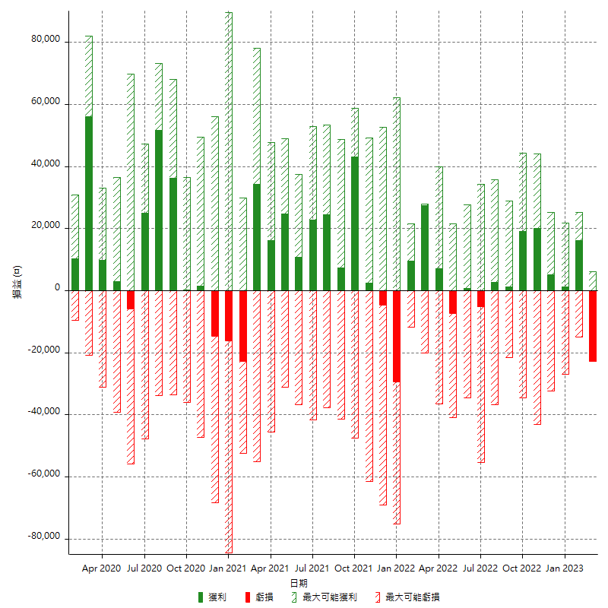

每月獲利和虧損 (%)

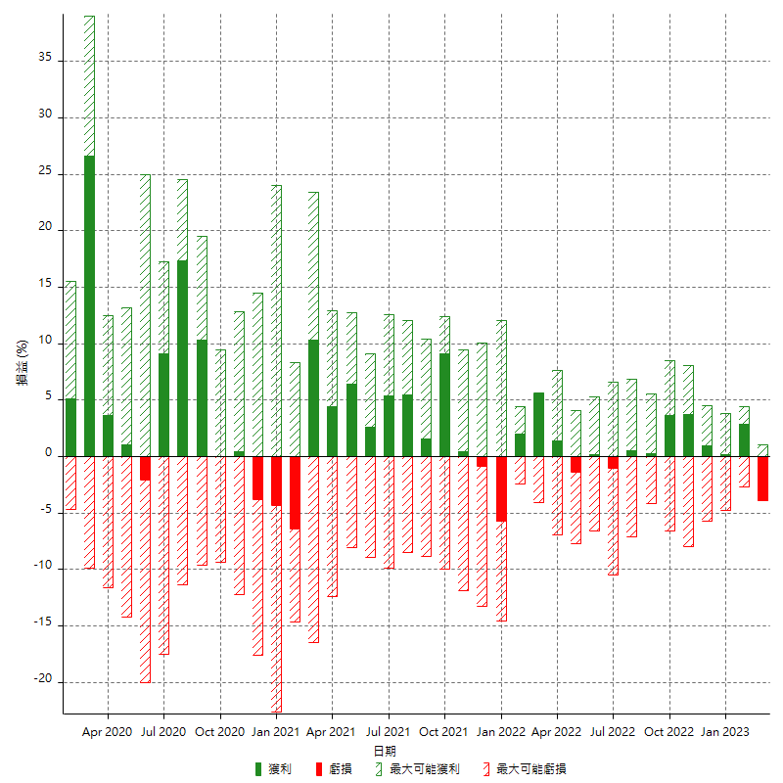

每月累積淨利

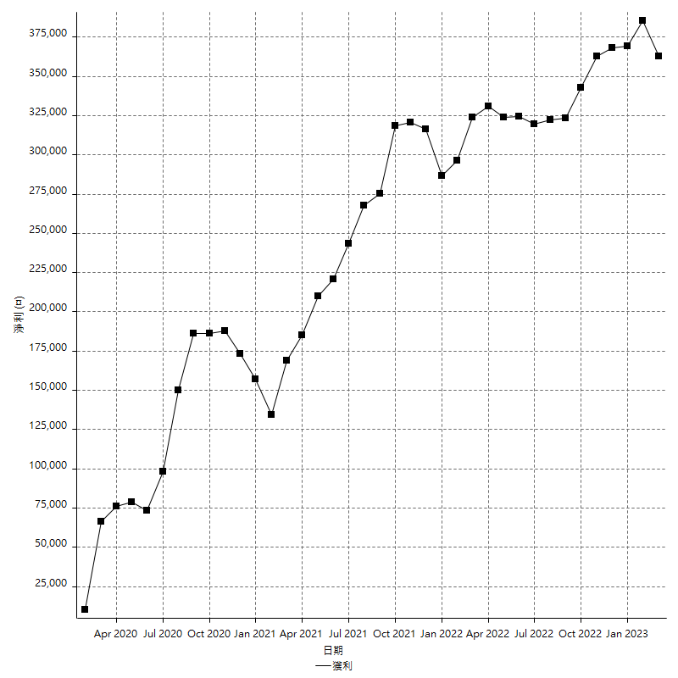

每月平均獲利

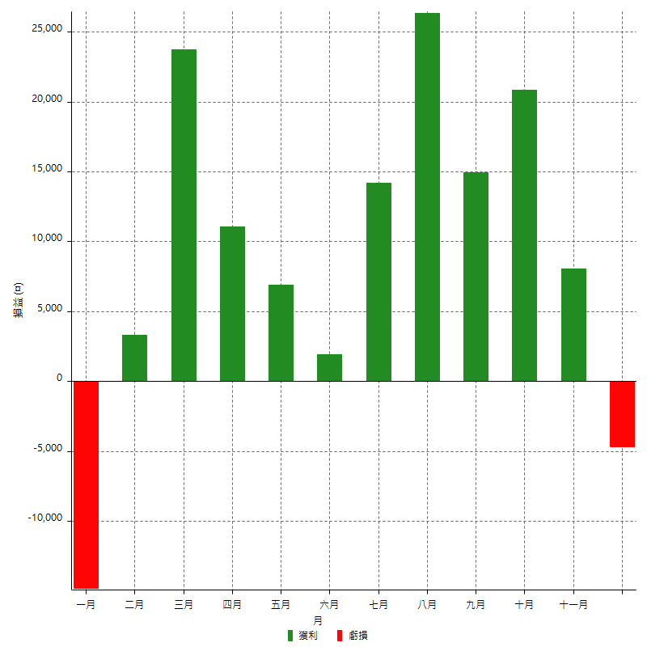

年獲利和虧損

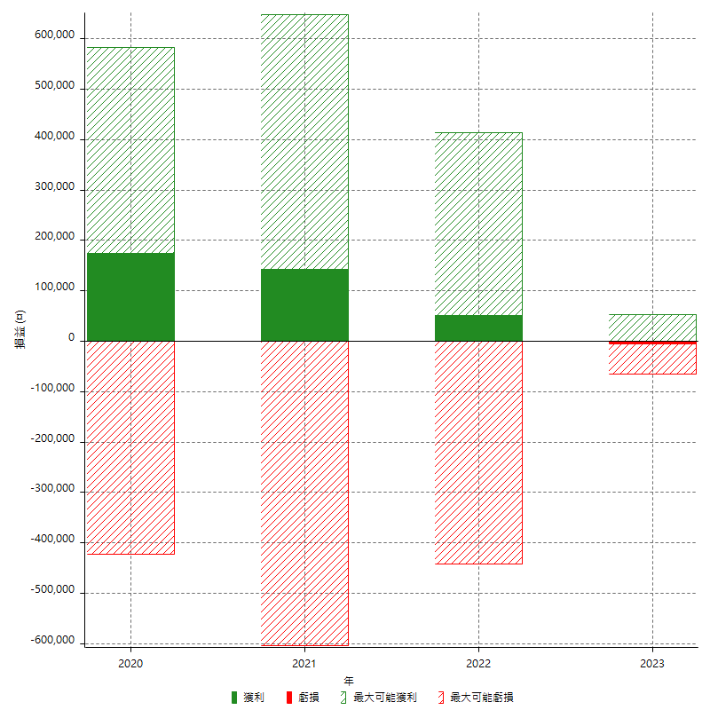

年獲利和虧損 (%)

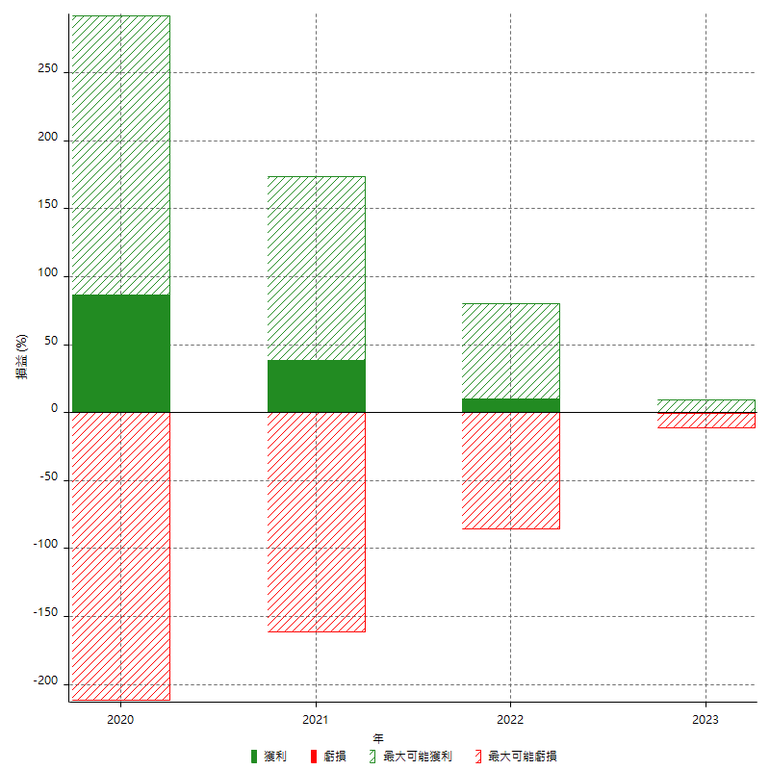

每年累積淨利

